VCNV
Từ khóa CNV | Thalassemia | Đáp án phụ | Bệnh Thalassemia; Tan máu bẩm sinh; Bệnh tan máu bẩm sinh; Hội chứng Thalassemia; Thalassemie; Bệnh huyết sắc tố Thalassemia; Tan máu bẩm sinh (Thalassemia)
Gợi ý từ khóa | Bốn hàng ngang lần lượt mở ra vị trí nhiễm sắc thể chứa cụm gen α-globin, thành phần huyết sắc tố bào thai tăng bù trừ, biến chứng quá tải nguyên tố vi lượng và liệu pháp tạo phức chelat đào thải qua thận trong một bệnh lý di truyền phổ biến ở Việt Nam. | Gợi ý ô trung tâm | Bệnh lý di truyền lặn trên nhiễm sắc thể thường gây giảm hoặc mất khả năng tổng hợp chuỗi globin, dẫn đến tan máu mạn tính, tạo hồng cầu không hiệu quả và biến dạng xương sọ mặt. |  |  | Độ khó tổng thể | 8.6 | Điểm đoán sớm nhất | 60/50/40/30/20
Ảnh nền CNV | 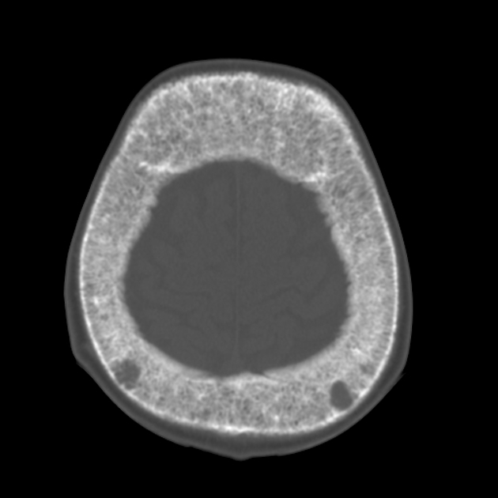 | Ghi chú cắt ảnh | Ảnh chụp cắt lớp lồng ngực thật từ trang nguồn công khai (phì đại khoang tủy xương sườn và tạo máu ngoài tủy); cắt thành 4 mảnh bằng nhau (2×2) và mở theo thứ tự hàng ngang 1→4. Cần bố trí mảnh đầu đủ mơ hồ để không lộ từ khóa. |  |  | Ảnh bắt buộc | Có — URL ảnh trực tiếp trong ô B3 | Trạng thái link | Đã mở ảnh trực tiếp; URL ảnh gốc và trang chứa ảnh được liệt kê ở sheet “Nguồn ảnh”.

Hàng ngang | Nội dung gợi ý | Đáp án | Đáp án phụ | Độ khó | Điểm | Chuyên khoa/chủ đề | Giải thích/căn cứ y khoa
Hàng ngang 1 | Nhiễm sắc thể thường nào ở người mang cụm gen họ α-globin với hai gen α trên mỗi nhiễm sắc thể đơn? | Nhiễm sắc thể 16 | NST 16; Nhiễm sắc thể số 16; NST số 16; Chromosome 16; 16; Cặp NST 16; Nhiem sac the 16 | 7.8 | 10 | Bài 5 – Rối loạn hình thành và tổng hợp huyết sắc tố | Cụm gen họ α-globin (gồm gen ζ và 2 gen α) nằm trên cánh ngắn nhiễm sắc thể số 16, do đó người bình thường có 4 gen α.
Hàng ngang 2 | Loại huyết sắc tố gồm hai chuỗi α và hai chuỗi γ tăng cao đến 20–99% trong thể bệnh thiếu máu Cooley là gì? | HbF | Huyết sắc tố F; Hemoglobin F; Huyết sắc tố bào thai; Fetal hemoglobin; Hb F; α2γ2; hbf | 8 | 10 | Bài 5 – Rối loạn hình thành và tổng hợp huyết sắc tố | Trong β-thalassemia thể nặng (thiếu máu Cooley), do thiếu hụt chuỗi β nên chuỗi α kết hợp với chuỗi γ làm HbF (α2γ2) tăng rất cao (20–99%).
Hàng ngang 3 | Nguyên tố vi lượng nào tăng hấp thu qua ruột và ứ đọng ở tim, gan, tuyến nội tiết khi truyền máu nhiều lần kèm tạo hồng cầu không hiệu quả? | Sắt | Nguyên tố sắt; Ion sắt; Fe; Iron; Thừa sắt; Quá tải sắt; Sat | 7.6 | 10 | Bài 7 & Bài 12 – Chuyển hóa sắt & Ca lâm sàng tan máu bẩm sinh | Tan máu mạn tính, tạo hồng cầu không hiệu quả (ức chế hepcidin làm tăng hấp thu sắt ở ruột) cùng truyền máu định kỳ dẫn đến quá tải sắt thứ phát nặng nề.
Hàng ngang 4 | Thuốc tạo phức chelat với ion Fe³⁺ thành ferrioxamin tan trong nước để thải qua nước tiểu trong điều trị quá tải nguyên tố trên có tên là gì? | Deferoxamin | Deferoxamine; Desferrioxamine; Desferal; Thuốc thải sắt deferoxamin; deferoxamin | 8.2 | 10 | Bài 11 & Bài 12 – Thuốc điều trị thiếu máu & Ca lâm sàng tan máu bẩm sinh | Deferoxamin (truyền tĩnh mạch hoặc dưới da) gắn đặc hiệu với Fe³⁺ tạo ferrioxamin thải trừ qua thận, là thuốc thải sắt nền tảng khi ferritin > 1000 ng/mL.

Tăng tốc
Câu | Dạng | Câu hỏi | Đáp án chuẩn | Đáp án phụ | Chuyên khoa/chủ đề | Giải thích | Độ khó | Điểm nhanh nhất | Chú thích ảnh | Ảnh / URL
1 | Tư duy logic từ sơ đồ đông máu – điều hòa có ô trống (Kiểu 1C) | Sơ đồ dưới đây mô tả mối liên hệ nhân quả giữa các thành phần của hệ thống đông máu huyết tương, tiêu sợi huyết và cơ chế kháng đông sinh lý trên bề mặt tế bào nội mạc. Một mắt xích trung tâm tại vị trí đánh dấu '?' đang bị che khuất. Biết rằng chất ở ô '?' được tạo ra từ Prothrombin dưới tác dụng của phức hợp Prothrombinase (Xa–Va–Ca²⁺–PL), vừa trực tiếp chuyển Fibrinogen thành Fibrin monomer và hoạt hóa yếu tố XIII, vừa phản hồi dương tính hoạt hóa yếu tố V, VIII, XI, đồng thời khi gắn với Thrombomodulin trên nội mạc nguyên vẹn lại chuyển sang hoạt hóa Protein C và bị ức chế bởi phức hợp Antithrombin – Heparin (và bị chẹn trực tiếp bởi Dabigatran). Hãy xác định tên yếu tố đông máu dạng hoạt hóa tại ô '?'. | Thrombin (Yếu tố IIa) | Thrombin; Yếu tố IIa; Factor IIa; IIa; Men thrombin; Enzym thrombin; Thrombin (IIa); Yếu tố đông máu IIa; Hoạt tố thrombin; Yeu to IIa | Bài 13 & Bài 16 – Sinh lý đông cầm máu & Thuốc tác động lên quá trình đông cầm máu | Ô '?' là giao điểm của 6 mũi tên nhân quả: (1) nhận mũi tên từ Prothrombin (II) qua phức hợp Prothrombinase (Xa, Va, Ca²⁺, PL); (2) thủy phân Fibrinogen thành Fibrin monomer; (3) hoạt hóa yếu tố XIII thành XIIIa bền vững hóa fibrin; (4) phản hồi dương tính hoạt hóa V → Va và VIII → VIIIa; (5) gắn với Thrombomodulin trên nội mạc nguyên vẹn để hoạt hóa Protein C (cùng Protein S bất hoạt Va, VIIIa); (6) bị ức chế bởi Antithrombin-Heparin và bị ức chế trực tiếp bởi Dabigatran. Các nút nhiễu như Yếu tố Xa (bị ức chế bởi TFPI và Rivaroxaban) hay Plasmin (tiêu fibrin tạo D-dimer) đều đã xuất hiện ở các nút riêng biệt. | 9.5 | 40/30/20/10 | Ảnh 1/1 — Sơ đồ mạng lưới điều hòa đông máu huyết tương có 1 ô trống '?' (ảnh chèn trực tiếp trong ô K2). | 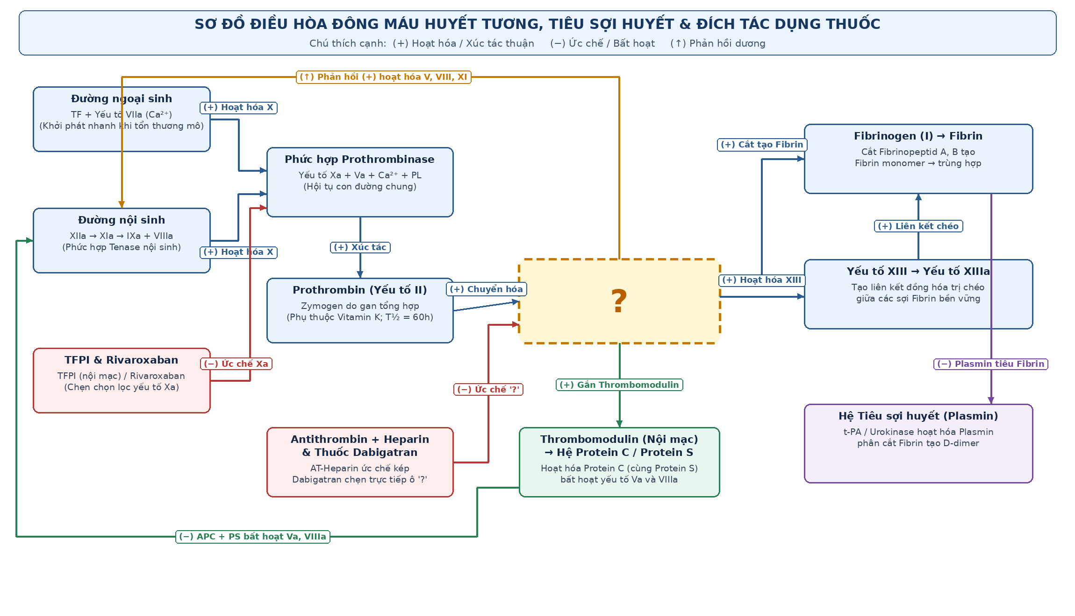
2 | Sắp xếp 4 hình | 4 hình ảnh A, B, C, D dưới đây đang được hiển thị đồng thời nhưng bị sắp xếp SAI so với đúng trình tự thời gian của các cơ quan sinh máu chính trong quá trình phát triển cá thể người: từ giai đoạn phôi sớm (0–2 tháng) → giai đoạn thai giữa (1–6 tháng) → giai đoạn trẻ sơ sinh/đang tăng trưởng (tủy đỏ tại các xương đang cốt hóa) → giai đoạn người trưởng thành (phân biệt rõ tủy đỏ ở xương xốp và tủy vàng thoái hóa mỡ ở thân xương). Hãy sắp xếp lại 4 hình ảnh trên theo đúng thứ tự thời gian phát triển và trả lời bằng một chuỗi 4 chữ cái tương ứng. | D-A-C-B | DACB; D→A→C→B; D A C B; D, A, C, B; D – A – C – B; d-a-c-b; dacb | Bài 1 & Bài 2 – Quá trình sinh sản, biệt hóa tế bào máu & Cơ quan tạo máu | D là túi noãn hoàng (yolk sac) — cơ quan sinh máu tạm thời trong 0–2 tháng đầu thai kỳ; A là thai nhi giai đoạn giữa (1–6 tháng) khi gan và lách giữ vai trò sinh máu chính; C là đầu xương và sụn tiếp hợp đang tăng trưởng ở trẻ nhỏ nơi toàn bộ khoang tủy xương đều là tủy đỏ tạo máu; B là cấu trúc xương người trưởng thành khi thân xương dài đã thoái hóa mỡ thành tủy vàng, chỉ còn tủy đỏ ở xương xốp/xương dẹt. Thứ tự đúng là D → A → C → B. | 8.2 | 40/30/20/10 | A = giai đoạn thai nhi (gan–lách); B = giai đoạn tủy đỏ & tủy vàng người lớn; C = giai đoạn sụn tăng trưởng xương trẻ nhỏ; D = giai đoạn túi noãn hoàng phôi sớm. 4 ảnh hiển thị đồng thời. | 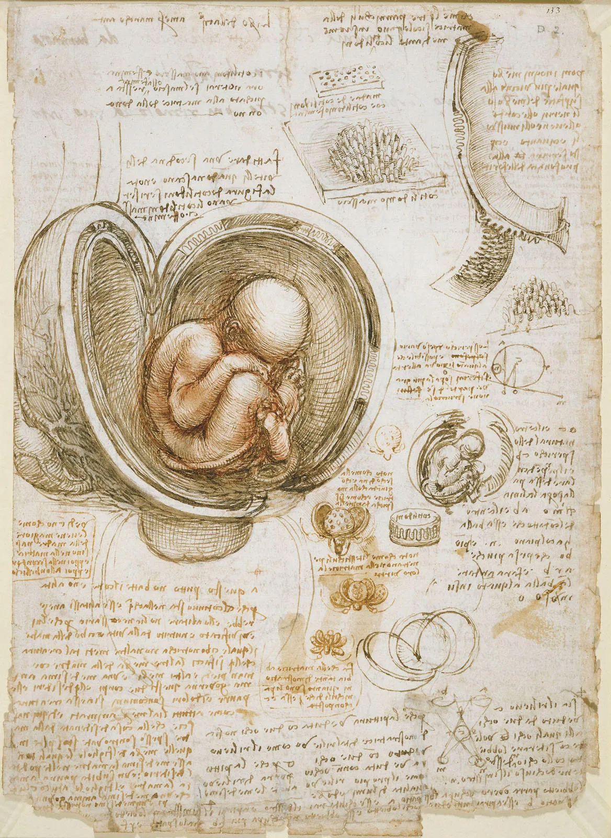 | 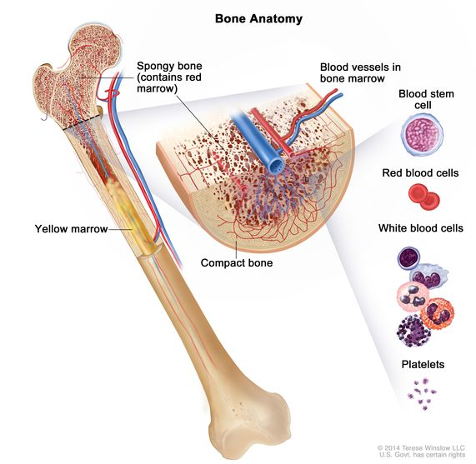 | 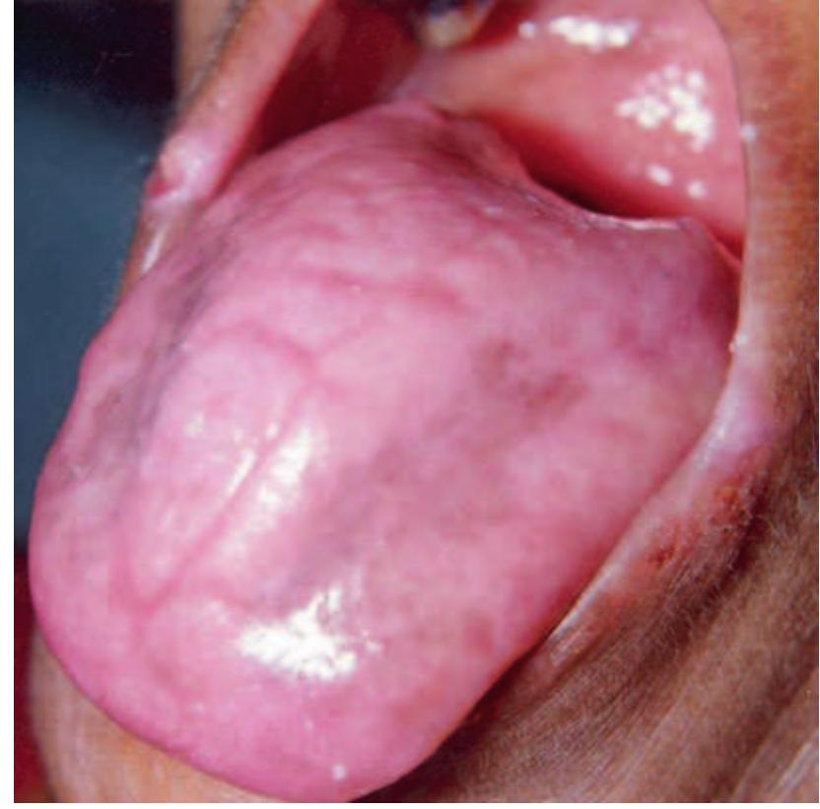 | 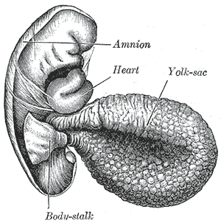
3 | Chuỗi 15 ảnh — mơ hồ đến rõ | Quan sát chuỗi 15 ảnh độc lập xuất hiện lần lượt từ mơ hồ đến rõ dần. Các ảnh đầu gợi mở về nguồn cung cấp, vị trí hấp thu, nguyên nhân mất máu rỉ rả và các phân tử vận chuyển – dự trữ – điều hòa nội môi; các ảnh giữa mô tả nhóm đối tượng nguy cơ và biểu hiện ở da, niêm mạc, phần phụ; các ảnh cuối chỉ ra hội chứng nuốt nghẹn liên quan, tương tác thuốc và chế phẩm điều trị đặc hiệu. Hãy kết nối toàn bộ dữ kiện để gọi tên bệnh lý huyết học được nói đến. | Thiếu máu thiếu sắt | Thiếu máu do thiếu sắt; Bệnh thiếu máu thiếu sắt; Thiếu máu nhược sắc hồng cầu nhỏ do thiếu sắt; Iron deficiency anemia; IDA; Thieu mau thieu sat; Thieu mau do thieu sat; Thiếu máu thiếu sắt (IDA) | Bài 4, Bài 7 & Bài 11 – Rối loạn tạo máu, Chuyển hóa sắt & Thuốc điều trị thiếu máu | Chuỗi 15 ảnh đi qua: (1) chế độ ăn thiếu sắt hem, (2) ruột non – tá tràng nơi hấp thu sắt, (3) giun móc gây mất máu mạn, (4) transferrin vận chuyển sắt, (5) ferritin dự trữ sắt, (6) hepcidin điều hòa kênh ferroportin, (7) phụ nữ có thai tăng nhu cầu sắt, (8) kết mạc mắt nhợt, (9) viêm teo gai lưỡi, (10) viêm nứt khóe miệng, (11) móng tay khum hình thìa (koilonychia), (12) màng ngăn thực quản trong hội chứng Plummer-Vinson, (13) vitamin C giúp khử Fe³⁺ thành Fe²⁺, (14) tương tác giảm hấp thu với kháng sinh tetracyclin, (15) viên sắt II sulfat. | 8.8 | 40/30/20/10 | Ảnh 1/15 — khẩu phần dinh dưỡng và nguồn cung cấp vi chất từ thực phẩm Ảnh 2/15 — cấu trúc ống tiêu hóa đoạn ruột non nơi hấp thu vi chất Ảnh 3/15 — tác nhân ký sinh trùng đường ruột gây mất máu rỉ rả mạn tính Ảnh 4/15 — cấu trúc không gian của protein vận chuyển kim loại trong huyết tương Ảnh 5/15 — vỏ protein hình cầu gồm 24 tiểu đơn vị dự trữ vi chất trong tế bào Ảnh 6/15 — cấu trúc peptid điều hòa đóng/mở kênh xuất vi chất qua màng đáy Ảnh 7/15 — nhóm đối tượng sinh lý có nhu cầu tạo máu tăng cao Ảnh 8/15 — dấu hiệu nhợt nhạt khi thăm khám kết mạc mắt Ảnh 9/15 — tổn thương mất gai lưỡi kèm rát lưỡi trên lâm sàng Ảnh 10/15 — tổn thương nứt loét vùng mép miệng đi kèm thiếu hụt dinh dưỡng Ảnh 11/15 — biến dạng móng tay mỏng, dẹt và lõm hình chiếc thìa Ảnh 12/15 — hình ảnh màng ngăn thực quản cổ trên phim chụp cản quang ở bệnh nhân nuốt nghẹn Ảnh 13/15 — yếu tố khử giúp chuyển dạng hóa trị 3 sang hóa trị 2 để tăng hấp thu tại tá tràng Ảnh 14/15 — nhóm kháng sinh bị giảm hấp thu khi uống đồng thời với muối điều trị bệnh này Ảnh 15/15 — liệu pháp bổ sung nguyên tố đặc hiệu đường uống | 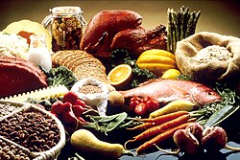 | 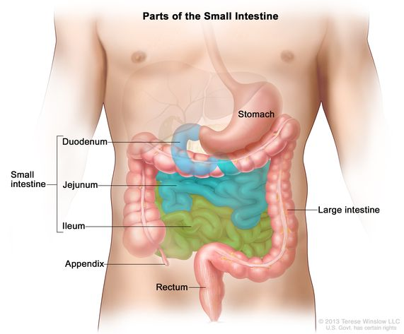 | 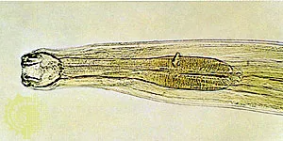 | 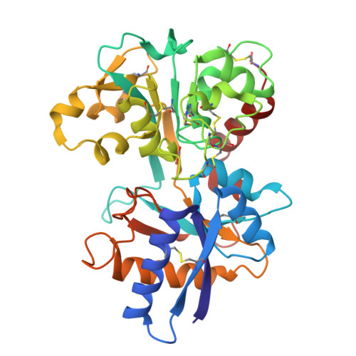 | 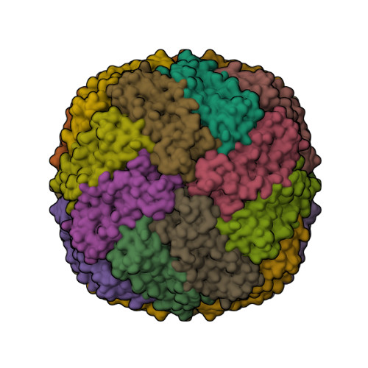 | 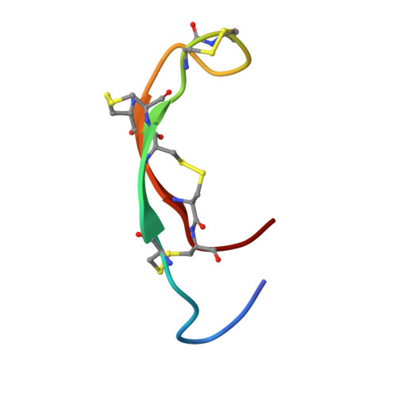 |  | 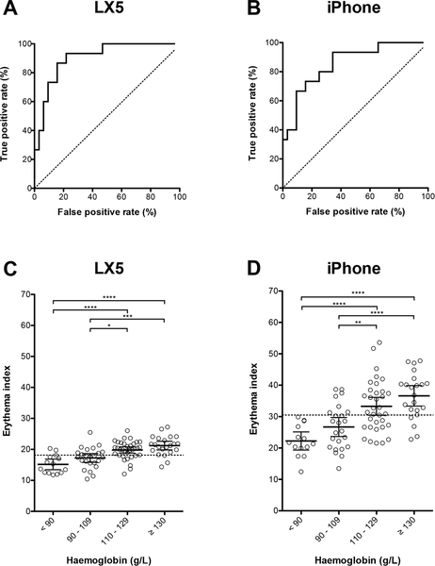 |  | 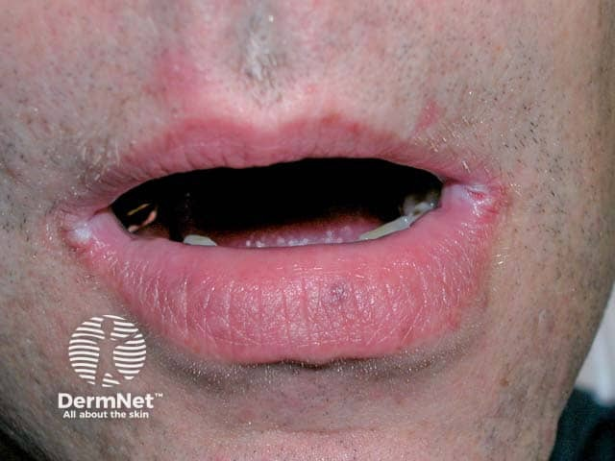 | 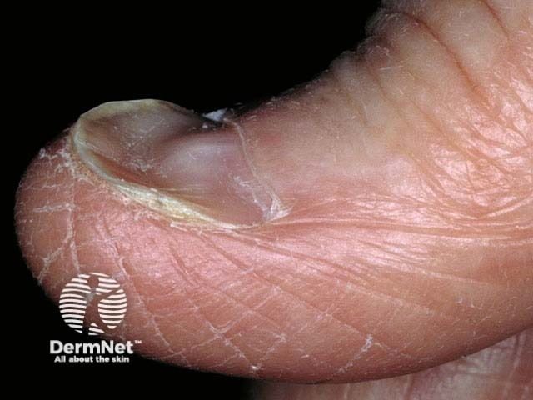 | 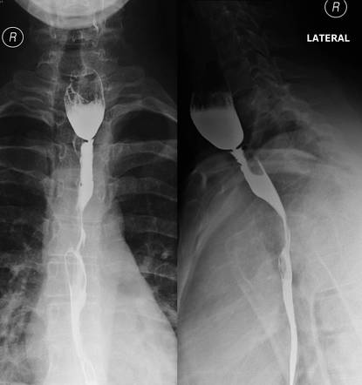 | 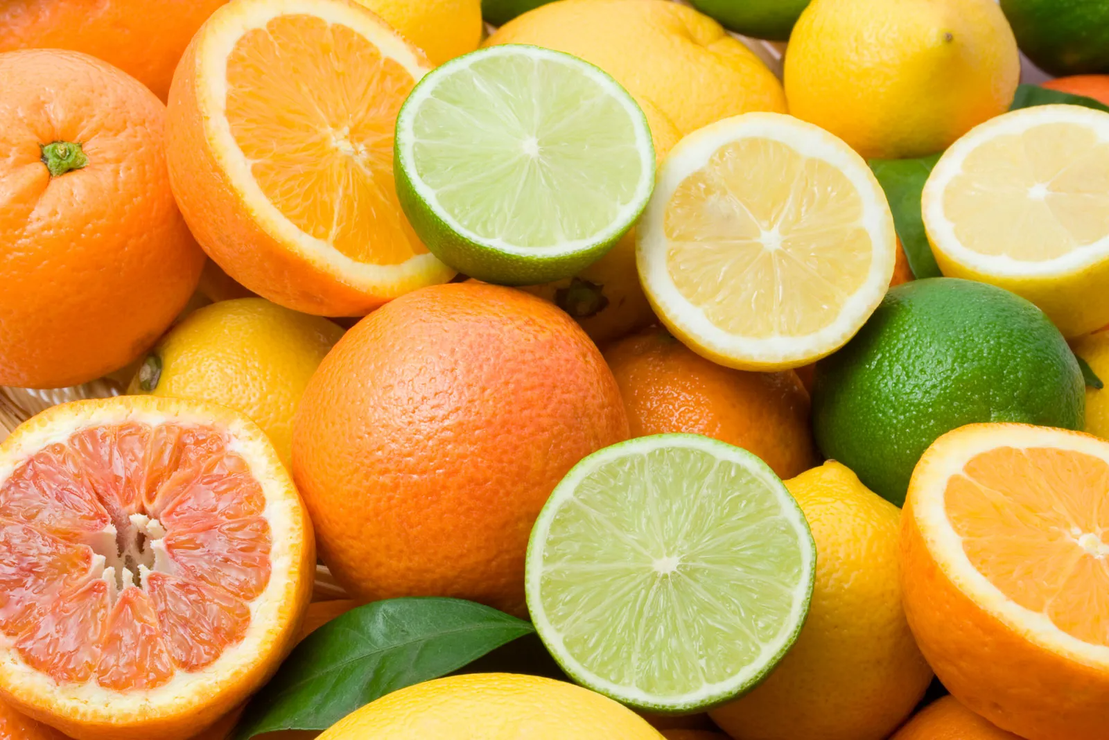 | 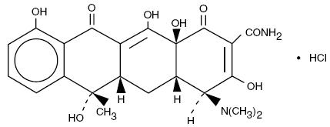 | 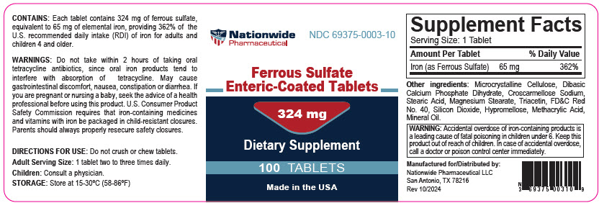
4 | Chuỗi 15 ảnh — mơ hồ đến rõ | Quan sát chuỗi 15 ảnh độc lập theo thứ tự từ mơ hồ đến rõ dần. Chuỗi bắt đầu bằng quy luật di truyền phả hệ và nhiễm sắc thể giới tính, tiếp nối bằng cấu trúc mạch máu, phân tử chuyên chở bảo vệ và phức hợp enzym đông máu; sau đó mở rộng sang xét nghiệm đông máu, các hình thái xuất huyết cơ – khớp trên lâm sàng, siêu âm, CT, X-quang và kết thúc bằng cấu trúc phân tử bị thiếu hụt cùng các thuốc tiêm cầm máu. Hãy xác định tên bệnh lý đông cầm máu (ghi rõ thể bệnh) được gợi ra bởi toàn bộ chuỗi. | Bệnh Hemophilia A | Hemophilia A; Ưa chảy máu A; Bệnh ưa chảy máu A; Hemophilia thể A; Haemophilia A; Thiếu yếu tố VIII bẩm sinh; Bệnh Hemophilia A (ưa chảy máu A); Benh Hemophilia A; Ua chay mau A | Bài 13, Bài 14, Bài 15 & Bài 17 – Đông cầm máu, Rối loạn đông cầm máu & Ca lâm sàng ưa chảy máu bẩm sinh | Chuỗi 15 ảnh mô tả: (1) phả hệ di truyền lặn liên kết NST X, (2) nhiễm sắc thể giới tính X, (3) mạch máu và tế bào nội mạc nơi tổng hợp yếu tố VIII/vWF, (4) yếu tố von Willebrand bảo vệ yếu tố VIII trong tuần hoàn, (5) phức hợp protease đông máu huyết tương, (6) ống nghiệm lấy máu khảo sát đông máu, (7) phản ứng chuyển fibrinogen thành fibrin bị đình trệ khi thiếu yếu tố nội sinh, (8) mảng xuất huyết dưới da, (9) tụ máu cơ thắt lưng chậu trên CT, (10) chảy máu nội khớp cấp tính, (11) siêu âm tràn dịch máu khớp gối, (12) X-quang biến dạng khớp gối mạn tính do hemophilia, (13) cấu trúc phân tử yếu tố VIII, (14) acid tranexamic hỗ trợ chống tiêu fibrin, (15) lọ chế phẩm tiêm tĩnh mạch cầm máu. | 8.8 | 40/30/20/10 | Ảnh 1/15 — phả hệ lịch sử minh họa quy luật truyền bệnh từ mẹ mang gen sang con trai Ảnh 2/15 — nhiễm sắc thể giới tính mang gen quy định yếu tố đông máu tại vùng q28 Ảnh 3/15 — cấu trúc lòng mạch và tế bào nội mạc tham gia quá trình cầm máu Ảnh 4/15 — protein đóng vai trò chất chuyên chở và bảo vệ đồng yếu tố khỏi bị phân hủy sớm Ảnh 5/15 — cấu trúc phức hợp serin protease trong dây chuyền đông máu huyết tương Ảnh 6/15 — bộ ống nghiệm chân không lấy máu tĩnh mạch phục vụ khảo sát đông máu huyết tương Ảnh 7/15 — lưu đồ đánh giá cận lâm sàng hệ thống đông máu huyết tương Ảnh 8/15 — mảng xuất huyết lớn dưới da xuất hiện sau sang chấn nhẹ Ảnh 9/15 — khối máu tụ lớn trong cơ thắt lưng chậu trên phim cắt lớp vi tính Ảnh 10/15 — hình ảnh tràn máu ổ khớp chịu lực đặc trưng của người bệnh Ảnh 11/15 — hình ảnh dịch máu trong ngách trên xương bánh chè trên siêu âm tại giường Ảnh 12/15 — biến dạng khớp gối, phì đại đầu xương và hẹp khe khớp do chảy máu tái diễn nhiều lần Ảnh 13/15 — cấu trúc 3D của đồng yếu tố bản chất β-globulin có thời gian bán hủy 12 giờ Ảnh 14/15 — hoạt chất ức chế hoạt hóa plasminogen dùng phối hợp hỗ trợ cầm máu Ảnh 15/15 — lọ chế phẩm tiêm truyền tĩnh mạch kiểm soát chảy máu ở bệnh nhân | 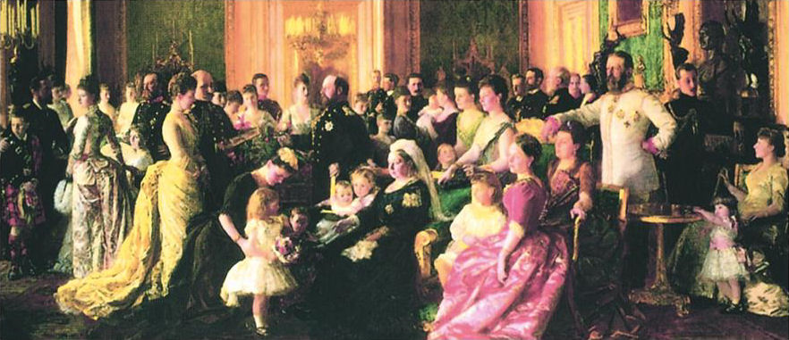 | 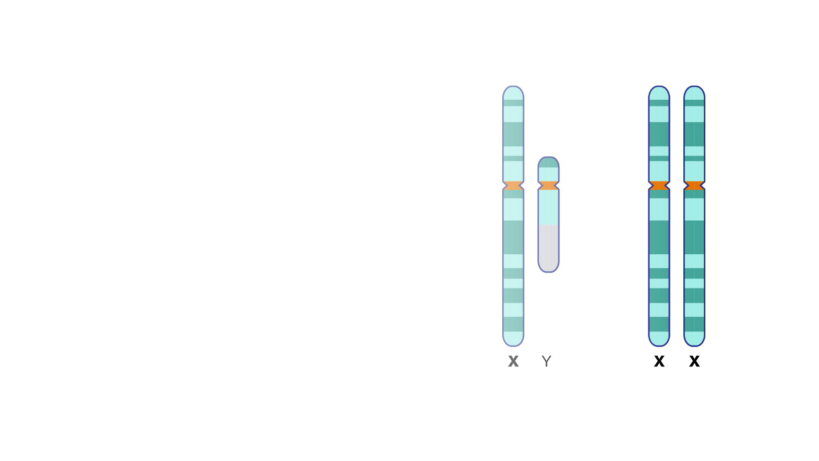 | 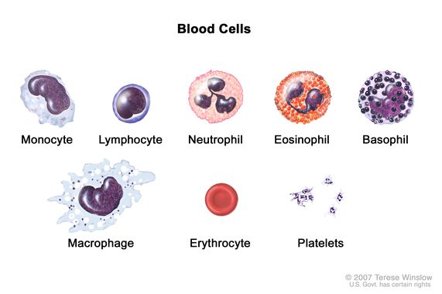 | 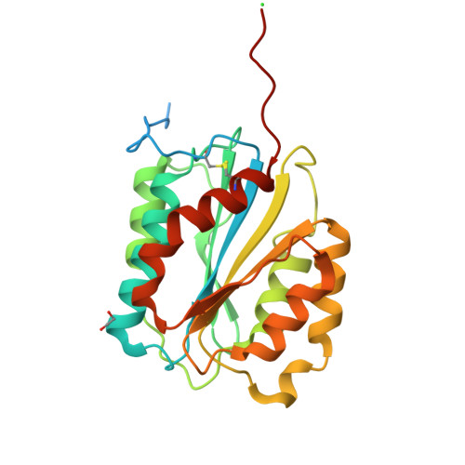 | 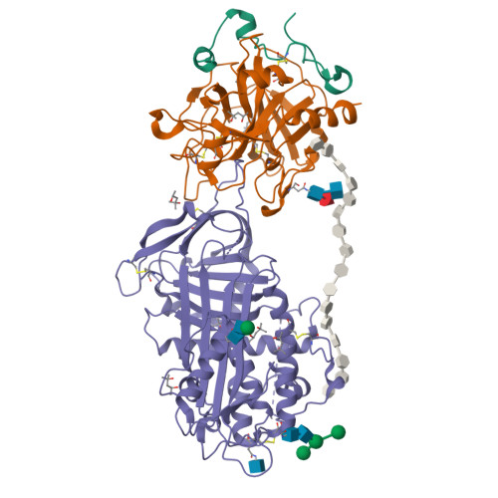 | 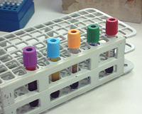 | 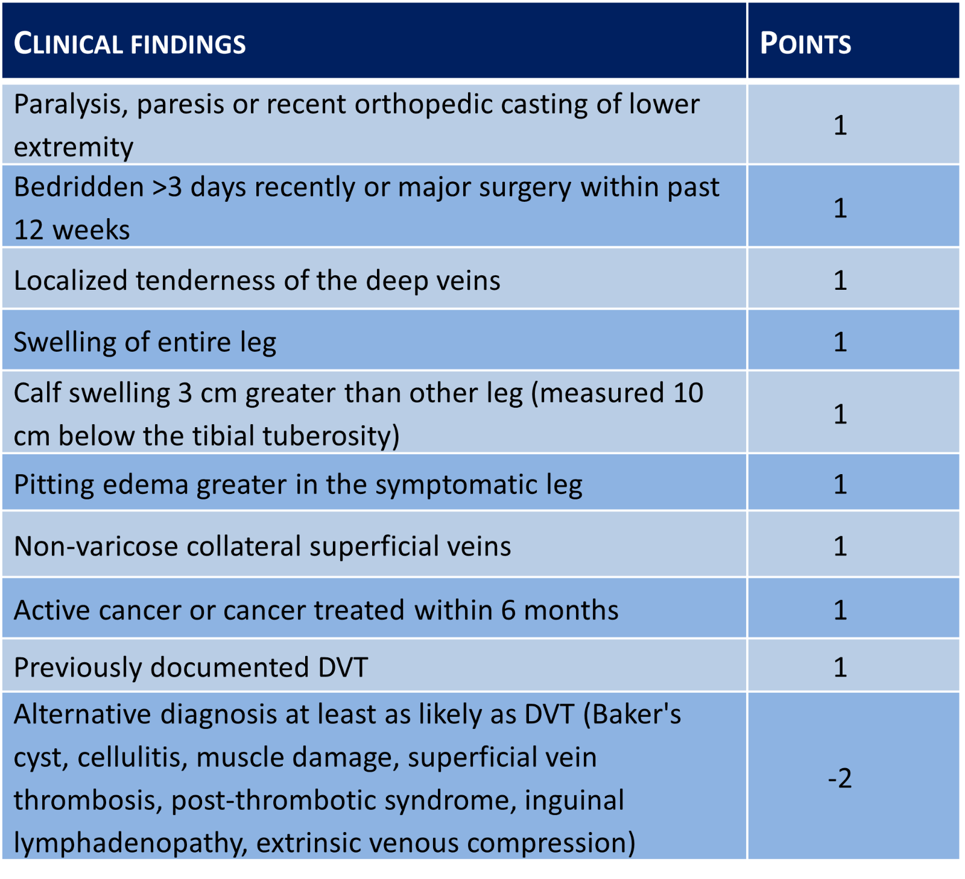 | 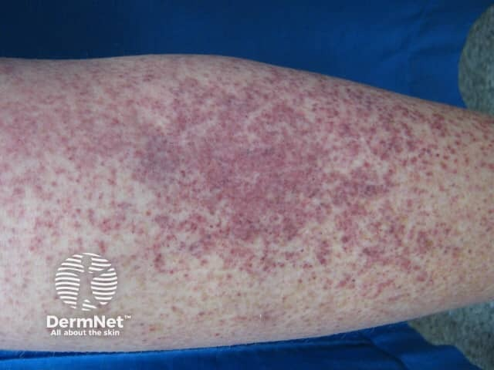 | 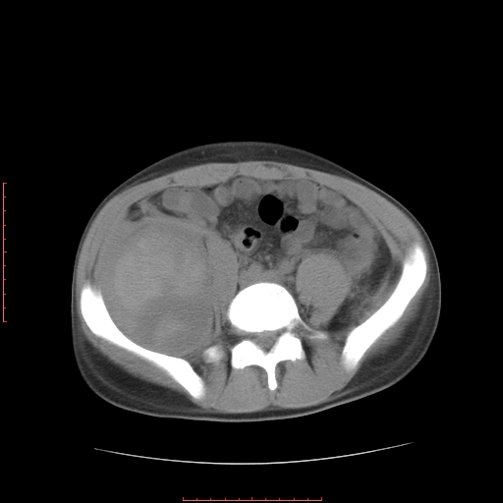 | 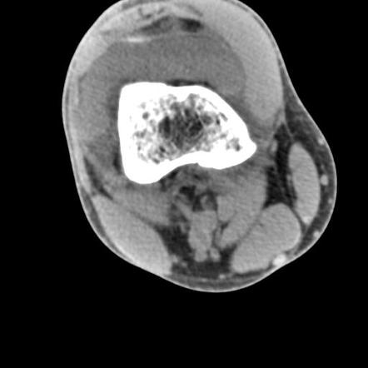 | 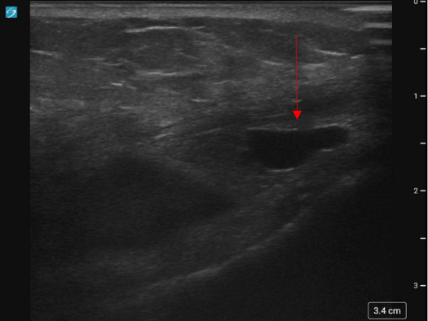 | 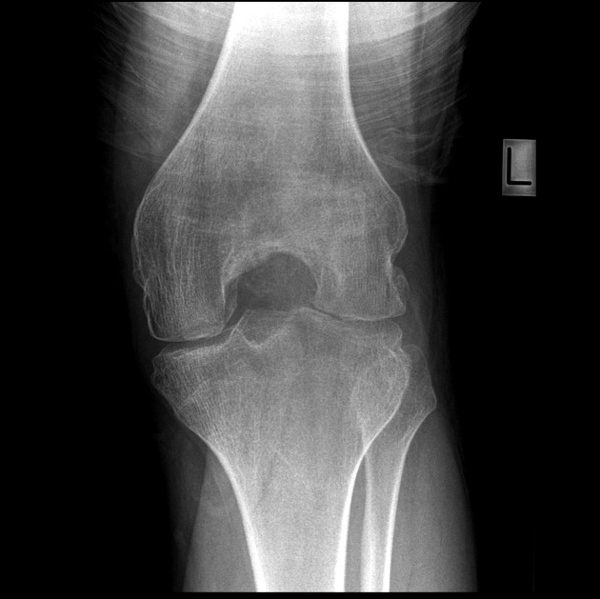 | 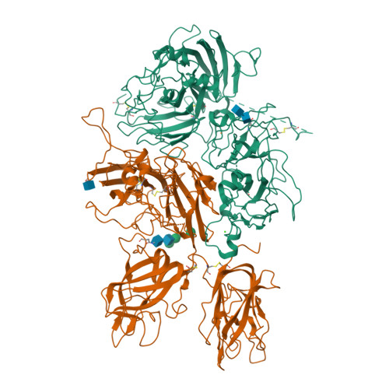 | 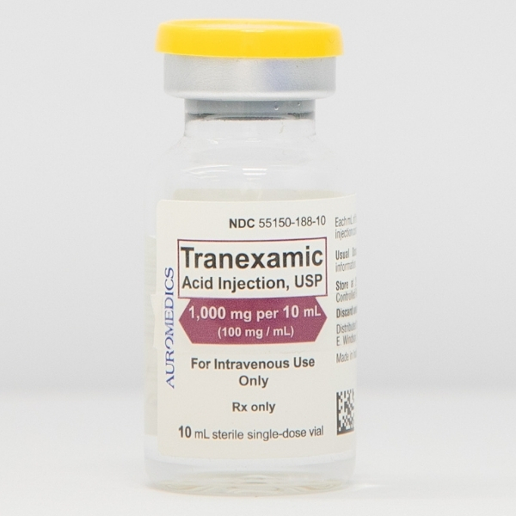

Về đích 20
STT | Câu hỏi/bệnh án | Đáp án chuẩn | Đáp án phụ | Chuyên khoa/chủ đề | Giải thích | Độ khó | Điểm | Bảng xét nghiệm / dữ kiện | Chú thích ảnh | URL / Ảnh đi kèm
1 | THÔNG TIN BỆNH NHÂN - Nam, 60 tuổi, cán bộ hưu trí, sống tại đồng bằng, tự đến khám vì đau đầu và đỏ bừng mặt. LÝ DO VÀO VIỆN - Đau đầu âm ỉ kèm cảm giác nóng rát, tê bì đầu ngón tay và ngón chân kéo dài 2 tháng. BỆNH SỬ - Khoảng 2 tháng nay bệnh nhân thường xuyên đau đầu vùng thái dương, hoa mắt, nhìn mờ thoáng qua và ngứa râm ran toàn thân sau khi tắm nước ấm. Đau nhói nóng rát ở đầu các ngón tay, ngón chân tăng lên khi trời ấm, giảm khi để lạnh. Chưa dùng thuốc điều trị đặc hiệu. TIỀN SỬ - Bản thân: Tăng huyết áp phát hiện 3 năm đang dùng amlodipin 5 mg/ngày; không mắc bệnh phổi mạn tính, không ngủ ngáy. - Gia đình: Chưa ghi nhận bệnh lý huyết học. - Lối sống: Không hút thuốc lá, không sống ở vùng núi cao. SINH HIỆU & TRI GIÁC - Mạch 82 lần/phút, huyết áp 155/95 mmHg, nhịp thở 18 lần/phút, nhiệt độ 36,8 °C, SpO₂ 98% (khí trời), BMI 23,5 kg/m²; GCS 15 điểm (E4V5M6), tỉnh táo. KHÁM LÂM SÀNG - Toàn thân: Da mặt, lòng bàn tay và bàn chân đỏ sẫm sung huyết kèm nóng rát đầu chi (xem Hình 1); không phù, không xuất huyết dưới da, hạch ngoại vi không sờ thấy. - Bụng: Mềm, lách to độ II (mấp mé 3 cm dưới bờ sườn trái), mật độ chắc; gan không to. - Tim mạch & Hô hấp: Nhịp tim đều, T1 T2 rõ; phổi thông khí đều hai bên, không ran. CẬN LÂM SÀNG - Xét nghiệm máu: Chỉ số | Kết quả | Đơn vị | Khoảng tham chiếu RBC | 6,59 | T/L | 4,0–5,8 HGB | 179 | g/L | 140–160 HCT | 0,56 | L/L | 0,38–0,50 MCV | 84,9 | fL | 80–100 WBC | 12,8 | G/L | 4,0–10,0 PLT | 524 | G/L | 150–450 Erythropoietin (EPO) huyết thanh | 1,8 | mIU/mL | 4,3–29,0 Xét nghiệm gen JAK2 V617F | Dương tính | — | Âm tính - Chẩn đoán hình ảnh: Hình 2 — Phim chụp cắt lớp vi tính (CT) bụng ghi nhận lách to đồng nhất (chiều dài lách 15,2 cm), không có khối u thận hay u gan. CÂU HỎI Chẩn đoán là gì? | Đa hồng cầu nguyên phát (Bệnh Vaquez) | Đa hồng cầu nguyên phát; Bệnh đa hồng cầu nguyên phát; Đa hồng cầu tiên phát; Bệnh Vaquez; Polycythemia vera; PV; Đa hồng cầu Vaquez; Da hong cau nguyen phat; Da hong cau tien phat | Bài 4, Bài 8 & Bài 9 – Đa hồng cầu nguyên phát (Bệnh Vaquez) | Bệnh nhân nam 60 tuổi có hội chứng tăng độ nhớt máu (đau đầu, chóng mặt, đỏ bừng mặt, ngứa sau tắm nước ấm), lách to, HGB 179 g/L (>165 g/L ở nam), HCT 0,56 l/l (>0,49 l/l), tăng cả 3 dòng ở máu ngoại vi (RBC 6,59 T/L, WBC 12,8 G/L, PLT 524 G/L), EPO huyết thanh giảm và đột biến JAK2 V617F dương tính — thỏa mãn đủ tiêu chuẩn chính và phụ của WHO 2016 cho Đa hồng cầu nguyên phát. | 8.4 | 20 | Xem sheet "Bảng xét nghiệm" với Vòng = Về đích 20, Câu = 1. Dữ liệu khách quan, không có kết luận diễn giải sẵn. | Hình 1 — Tình trạng đỏ sẫm sung huyết nóng rát đầu chi lúc nhập viện Hình 2 — Hình ảnh chụp cắt lớp vi tính (CT) bụng khảo sát kích thước lách | 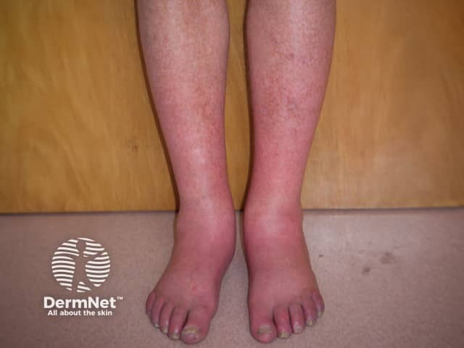 | 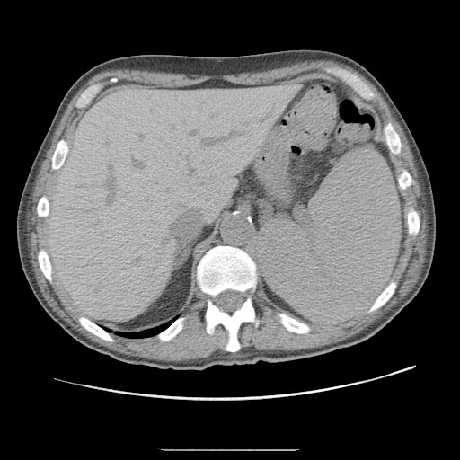
2 | THÔNG TIN BỆNH NHÂN - Nam, 64 tuổi, nông dân, nhập viện vì mệt mỏi tăng dần kèm tê bì như kim châm ở hai bàn chân. LÝ DO VÀO VIỆN - Hoa mắt chóng mặt khi đi lại và cảm giác tê rần, bước đi loạng choạng trong 1 tháng nay. BỆNH SỬ - Khoảng 3 tháng nay bệnh nhân mệt nhiều, da xanh dần, ăn uống rát lưỡi. Một tháng gần đây xuất hiện cảm giác kim châm đối xứng ở hai bàn chân, đi lại khó khăn đặc biệt khi trời tối. Không nôn ra máu, không đi ngoài phân đen. TIỀN SỬ - Bản thân: Đã phẫu thuật cắt 2/3 dạ dày cách đây 5 năm do loét hành tá tràng biến chứng hẹp môn vị; không bổ sung vitamin đường tiêm định kỳ. - Gia đình & Lối sống: Không uống rượu, không tiếp xúc hóa chất độc hại. SINH HIỆU & TRI GIÁC - Mạch 92 lần/phút, huyết áp 115/70 mmHg, nhịp thở 19 lần/phút, nhiệt độ 36,7 °C, SpO₂ 97% (khí trời); GCS 15 điểm, tỉnh táo. KHÁM LÂM SÀNG - Toàn thân & Niêm mạc: Da xanh nhạt, kết mạc mắt hơi ánh vàng; niêm mạc lưỡi đỏ rát, mất gai lưỡi từng mảng (xem Hình 1). - Thần kinh: Giảm cảm giác rung âm thoa và cảm giác tư thế khớp ở hai chi dưới, nghiệm pháp Romberg dương tính; sức cơ hai chân 5/5. - Bụng & Tim phổi: Sẹo mổ cũ đường trắng giữa trên rốn mềm; gan lách không to; tim đều, phổi không ran. CẬN LÂM SÀNG - Xét nghiệm máu: Chỉ số | Kết quả | Đơn vị | Khoảng tham chiếu RBC | 1,95 | T/L | 4,0–5,8 HGB | 67 | g/L | 140–160 MCV | 108,6 | fL | 80–100 MCH | 34,6 | pg | 28–32 RET | 0,7 | % | 0,5–1,0 WBC | 6,02 | G/L | 4,0–10,0 PLT | 258 | G/L | 150–450 Bilirubin gián tiếp | 26,4 | µmol/L | < 12,7 LDH huyết thanh | 680 | U/L | 140–280 Vitamin B12 huyết thanh | 82 | pg/mL | 200–900 Acid folic huyết thanh | 11,5 | ng/mL | 4,0–20,0 - Chẩn đoán hình ảnh đường tiêu hóa: Hình 2 — Phim chụp lưu thông dạ dày – ruột non có uống thuốc cản quang bari kiểm tra lưu thông sau phẫu thuật. CÂU HỎI Chẩn đoán là gì? | Thiếu máu do thiếu vitamin B12 | Thiếu máu thiếu vitamin B12; Thiếu máu hồng cầu to do thiếu vitamin B12; Thiếu máu nguyên hồng cầu khổng lồ do thiếu vitamin B12; Thiếu vitamin B12 sau cắt dạ dày; Thiếu máu Biermer; Vitamin B12 deficiency anemia; Megaloblastic anemia due to vitamin B12 deficiency; Thieu mau do thieu vitamin B12 | Bài 4, Bài 8 & Bài 11 – Thiếu máu hồng cầu khổng lồ do thiếu vitamin B12 | Bệnh nhân nam 64 tuổi có tiền sử cắt đoạn dạ dày (mất yếu tố nội tại lâu ngày làm cạn kho dự trữ B12 ở gan), vào viện vì thiếu máu hồng cầu to (MCV 108,6 fL > 100 fL, MCH 34,6 pg), hồng cầu lưới không tăng (0,7%), tăng bilirubin gián tiếp và LDH do tạo hồng cầu không hiệu quả tại tủy, kèm viêm lưỡi mất gai và tổn thương thần kinh cảm giác sâu (dị cảm, mất cảm giác rung âm thoa do tổn thương cột sau – cột bên tủy sống). | 8.5 | 20 | Xem sheet "Bảng xét nghiệm" với Vòng = Về đích 20, Câu = 2. Dữ liệu khách quan, không có kết luận diễn giải sẵn. | Hình 1 — Tình trạng tổn thương mất gai niêm mạc lưỡi của bệnh nhân lúc vào viện Hình 2 — Phim chụp cản quang bari kiểm tra lưu thông dạ dày – ruột non | 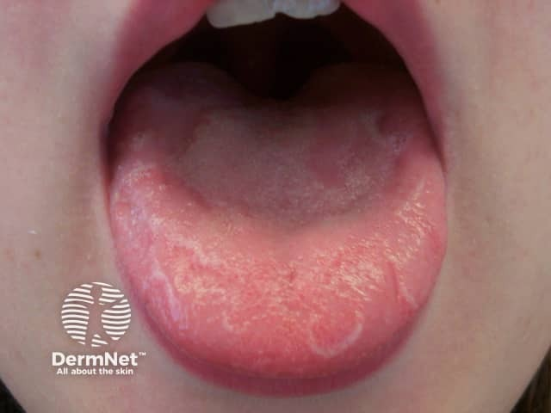 | 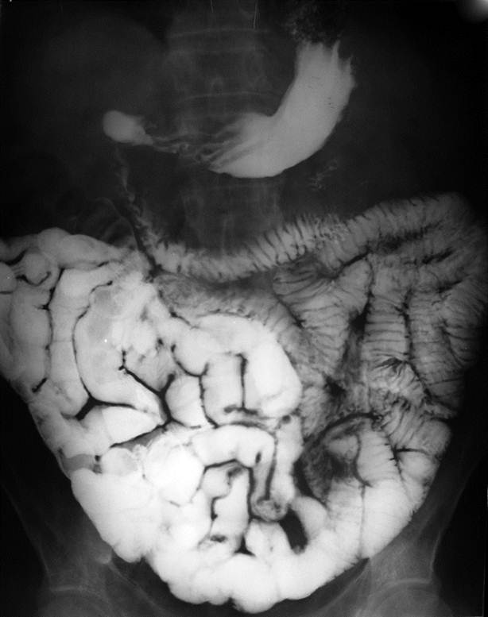
3 | THÔNG TIN BỆNH NHÂN - Nữ, 30 tuổi, nhân viên văn phòng, nhập viện vì nổi nhiều chấm đỏ dưới da hai chi dưới và chảy máu chân răng. LÝ DO VÀO VIỆN - Chảy máu chân răng rỉ rả khi đánh răng kèm nổi chấm, nốt xuất huyết tự nhiên ở cẳng chân 4 ngày nay. BỆNH SỬ - Cách nhập viện 4 ngày, bệnh nhân tự nhiên xuất hiện các chấm đỏ không ngứa ở hai cẳng chân, ấn kính không mất màu, kèm vài vết bầm tím ở cẳng tay và chảy máu chân răng sau vệ sinh răng miệng. Không sốt, không đau khớp, không đi ngoài phân đen, không tiểu máu. TIỀN SỬ - Bản thân: Khỏe mạnh, cách đây 2 tuần có đợt viêm đường hô hấp trên nhẹ tự khỏi; không dùng heparin hay thuốc chống viêm. - Gia đình: Không ai mắc bệnh ưa chảy máu. SINH HIỆU & TRI GIÁC - Mạch 80 lần/phút, huyết áp 115/70 mmHg, nhịp thở 18 lần/phút, nhiệt độ 36,8 °C, SpO₂ 99% (khí trời); GCS 15 điểm, tỉnh táo. KHÁM LÂM SÀNG - Toàn thân & Da niêm: Da niêm mạc hồng; rải rác nhiều chấm xuất huyết và nốt xuất huyết dưới da ở hai cẳng chân (xem Hình 1); niêm mạc lợi có điểm rỉ máu nhỏ. - Bụng & Cơ quan tạo máu: Bụng mềm, gan lách không sờ thấy, hạch ngoại vi không to. - Tim phổi & Thần kinh: Tim nhịp đều, phổi thông khí rõ; không có dấu thần kinh khu trú. CẬN LÂM SÀNG - Xét nghiệm máu: Chỉ số | Kết quả | Đơn vị | Khoảng tham chiếu RBC | 4,21 | T/L | 3,9–5,4 HGB | 120 | g/L | 125–145 MCV | 90,0 | fL | 80–100 WBC | 8,2 | G/L | 4,0–10,0 PLT | 39 | G/L | 150–450 PT (INR) | 11,5 (1,01) | giây | 11–13 (0,8–1,2) APTT | 29,2 | giây | 25–35 Fibrinogen | 3,1 | g/L | 2,0–4,0 - Tủy đồ: Mật độ tế bào tủy bình thường, số lượng mẫu tiểu cầu tăng (115 mẫu tiểu cầu), chủ yếu mẫu tiểu cầu ưa base và có hạt chưa sinh tiểu cầu; dòng hồng cầu và bạch cầu hạt bình thường. - Sơ đồ giải phẫu đối chiếu: Hình 2 — Sơ đồ hệ bạch huyết và lách bình thường (không có lách to hay hạch to trên thăm khám). CÂU HỎI Chẩn đoán là gì? | Xuất huyết giảm tiểu cầu miễn dịch | Giảm tiểu cầu miễn dịch; Xuất huyết giảm tiểu cầu tự miễn; Ban xuất huyết giảm tiểu cầu miễn dịch; Immune thrombocytopenia; ITP; Idiopathic thrombocytopenic purpura; Xuat huyet giam tieu cau mien dich | Bài 4, Bài 8 & Bài 14 – Xuất huyết giảm tiểu cầu miễn dịch (ITP) | Bệnh nhân nữ 30 tuổi biểu hiện xuất huyết da niêm mạc đa hình thái (chấm, nốt xuất huyết, chảy máu chân răng), không sốt, gan lách hạch không to. Huyết đồ có giảm tiểu cầu đơn độc (PLT 39 G/L < 150 G/L), dòng hồng cầu (HGB 120 g/L) và bạch cầu bình thường, đông máu huyết tương (PT, APTT, Fibrinogen) bình thường, tủy đồ tăng sinh mẫu tiểu cầu phản ứng. | 8.3 | 20 | Xem sheet "Bảng xét nghiệm" với Vòng = Về đích 20, Câu = 3. Dữ liệu khách quan, không có kết luận diễn giải sẵn. | Hình 1 — Tình trạng chấm và nốt xuất huyết dưới da cẳng chân lúc vào viện Hình 2 — Sơ đồ giải phẫu đối chiếu kích thước lách và hệ hạch | 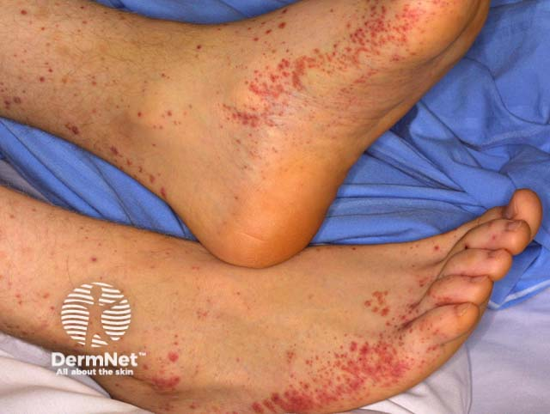 | 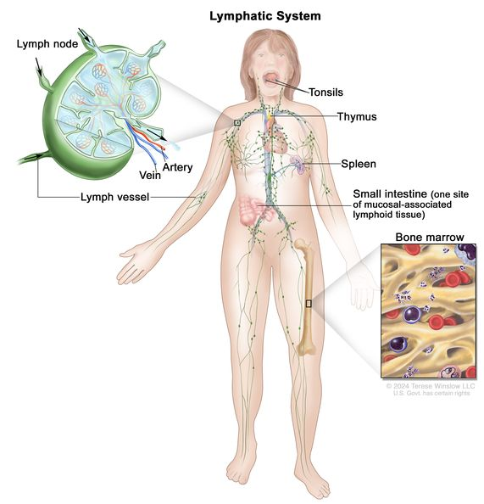
4 | THÔNG TIN BỆNH NHÂN - Nữ, 62 tuổi, nội trợ, nhập viện vì cảm giác tức nặng vùng hạ sườn trái và mau no sau ăn. LÝ DO VÀO VIỆN - Bụng căng tức vùng bên trái kèm mệt mỏi, gầy sút 3 kg trong 2 tháng. BỆNH SỬ - Hai tháng nay bệnh nhân thấy mệt mỏi, ăn mau no, tự sờ thấy một khối cứng ở vùng bụng bên trái lớn dần. Không sốt cao, không chảy máu chân răng, không nổi hạch cổ. TIỀN SỬ - Bản thân & Gia đình: Chưa phát hiện bệnh lý mạn tính trước đây; không hút thuốc, không uống rượu. SINH HIỆU & TRI GIÁC - Mạch 86 lần/phút, huyết áp 125/75 mmHg, nhịp thở 18 lần/phút, nhiệt độ 37,0 °C, SpO₂ 98% (khí trời); GCS 15 điểm, tỉnh táo. KHÁM LÂM SÀNG - Toàn thân: Thể trạng mệt mỏi, da niêm mạc nhợt vừa, không xuất huyết dưới da, hạch ngoại vi không to (xem Hình 1). - Bụng: Sờ thấy lách to độ III vượt qua rốn tới hố chậu trái, bờ có khía, mật độ chắc, không đau; gan mấp mé bờ sườn. - Tim phổi: Tim đều, phổi thông khí rõ hai bên. CẬN LÂM SÀNG - Xét nghiệm máu: Chỉ số | Kết quả | Đơn vị | Khoảng tham chiếu RBC | 2,95 | T/L | 3,9–5,4 HGB | 84 | g/L | 125–145 WBC | 32,68 | G/L | 4,0–10,0 PLT | 587 | G/L | 150–450 Tủy bào (máu ngoại vi) | 9 | % | 0 Hậu tủy bào (máu ngoại vi) | 7 | % | 0 Bạch cầu đũa (Stab) | 6 | % | 0–5 Bạch cầu đoạn trung tính | 62 | % | 55–70 Bạch cầu đoạn ưa base | 3 | % | 0–2 Tế bào Blast (máu ngoại vi) | 0 | % | 0 Acid uric máu | 495 | µmol/L | 150–360 Nhiễm sắc thể Philadelphia / BCR-ABL | Dương tính | — | Âm tính - Tủy đồ: Mật độ tế bào tủy 315 G/L, tỷ lệ dòng bạch cầu hạt/dòng hồng cầu = 14:1, tỷ lệ tế bào blast 2%. - Chẩn đoán hình ảnh: Hình 2 — Phim X-quang bụng ghi nhận bóng mờ lách to lớn chiếm vùng hạ sườn và mạng sườn trái đẩy lệch bóng hơi dạ dày và các quai ruột. CÂU HỎI Chẩn đoán là gì? | Lơ-xê-mi kinh dòng bạch cầu hạt | Lơ-xê-mi kinh dòng hạt; Lơ xê mi kinh dòng hạt; Bệnh bạch cầu mạn dòng tủy; Bạch cầu mạn dòng hạt; Chronic myeloid leukemia; CML; Lo xe mi kinh dong hat; Lo-xe-mi kinh dong bach cau hat; Lơ-xê-mi tủy mạn | Bài 4, Bài 9 & Bài 10 – Lơ-xê-mi kinh dòng bạch cầu hạt (CML) giai đoạn mạn tính | Bệnh nhân nữ 62 tuổi có lách to nhiều, thiếu máu vừa (HGB 84 g/L), số lượng bạch cầu tăng rất cao (32,68 G/L) với đầy đủ các lứa tuổi trung gian của dòng bạch cầu hạt trong máu ngoại vi (tủy bào 9%, hậu tủy bào 7%, bạch cầu đũa 6%, đoạn trung tính 62%, ưa base 3%), tiểu cầu tăng (587 G/L), tỷ lệ M/E tủy xương > 10:1, Blast < 5% và chuyển đoạn t(9;22) BCR-ABL dương tính. | 8.5 | 20 | Xem sheet "Bảng xét nghiệm" với Vòng = Về đích 20, Câu = 4. Dữ liệu khách quan, không có kết luận diễn giải sẵn. | Hình 1 — Tình trạng người bệnh mệt mỏi thiếu máu lúc nhập viện Hình 2 — Phim chụp X-quang ổ bụng cho thấy bóng lách to lớn | 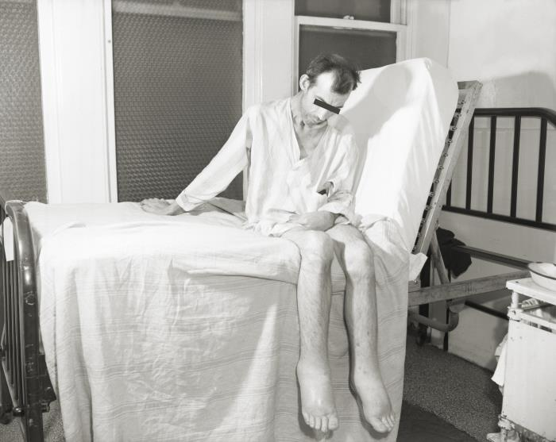 | 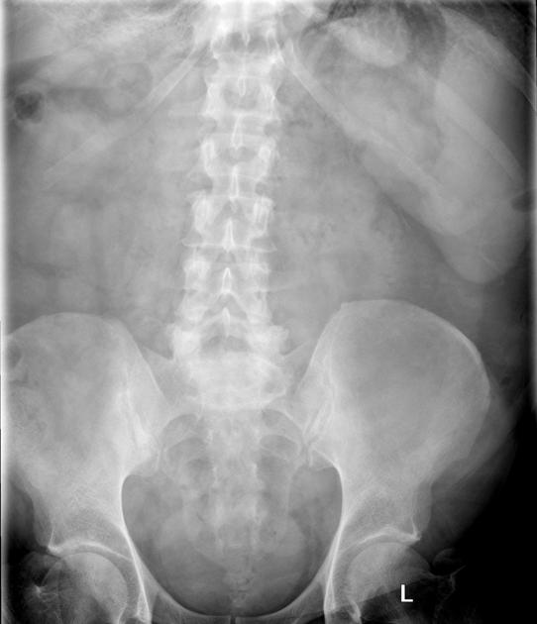
5 | THÔNG TIN BỆNH NHÂN - Nam, 30 tuổi, làm nghề tự do, nhập viện vì mệt mỏi, hoa mắt chóng mặt tăng lên khi leo cầu thang. LÝ DO VÀO VIỆN - Hoa mắt chóng mặt, da vàng nhợt và củng mạc mắt vàng đậm hơn trong 3 ngày nay. BỆNH SỬ - Bệnh nhân được phát hiện thiếu máu mạn tính từ 7 năm trước, truyền khối hồng cầu định kỳ khoảng 1 lần/tháng nhưng điều trị thải sắt không đều. Ba ngày nay mệt nhiều khi gắng sức, tiểu vàng sẫm, không sốt, không đau bụng. TIỀN SỬ - Bản thân: Truyền máu nhiều lần tại bệnh viện tỉnh. - Gia đình: Có em gái ruột cũng bị thiếu máu hồng cầu nhỏ mức độ nhẹ. SINH HIỆU & TRI GIÁC - Mạch 85 lần/phút, huyết áp 120/80 mmHg, nhịp thở 18 lần/phút, nhiệt độ 37,0 °C, cân nặng 52 kg, cao 160 cm; GCS 15 điểm, tỉnh táo. KHÁM LÂM SÀNG - Toàn thân: Da vàng sạm, niêm mạc nhợt, củng mạc mắt vàng rõ (xem Hình 1); vẻ mặt trán dô, mũi tẹt, xương hàm trên nhô. - Bụng: Bụng mềm, lách to đến ngang rốn, gan to dưới bờ sườn 4 cm mật độ chắc. - Tim phổi: Nhịp tim đều, không có tiếng thổi bệnh lý; phổi thông khí rõ. CẬN LÂM SÀNG - Xét nghiệm máu & Điện di huyết sắc tố: Chỉ số | Kết quả | Đơn vị | Khoảng tham chiếu RBC | 3,30 | T/L | 4,0–5,8 HGB | 60 | g/L | 140–160 MCV | 59,2 | fL | 80–100 MCH | 18,1 | pg | 28–32 RET | 2,6 | % | 0,5–1,0 Bilirubin toàn phần / gián tiếp | 30,4 / 21,8 | µmol/L | < 17 / < 12,7 Sắt huyết thanh | 35,0 | µmol/L | 5,8–34,5 Ferritin huyết thanh | 2891 | ng/mL | 30–300 Điện di HbA | 33,8 | % | 96–98 Điện di HbF | 31,5 | % | < 1,0 Điện di HbE | 34,7 | % | 0 - Chẩn đoán hình ảnh: Hình 2 — Phim X-quang sọ nghiêng ghi nhận dày bản xương sọ kèm các dải bè xương vuông góc kiểu 'hình bàn chải' (hair-on-end). CÂU HỎI Chẩn đoán thể bệnh huyết sắc tố là gì? | Bệnh β-thalassemia/HbE | β-thalassemia/HbE; Beta-thalassemia/HbE; Bệnh huyết sắc tố β-thalassemia/HbE; Phối hợp β-thalassemia và HbE; Thalassemia thể phối hợp β-thalassemia/HbE; Beta thalassemia HbE; Benh beta-thalassemia/HbE | Bài 5 & Bài 12 – Bệnh β-thalassemia/HbE kèm quá tải sắt thứ phát | Bệnh nhân nam 30 tuổi có hội chứng tan máu mạn tính từ nhỏ (vàng da, củng mạc mắt vàng, lách to ngang rốn, biến dạng xương sọ mặt), thiếu máu hồng cầu nhỏ nhược sắc (HGB 60 g/L, MCV 59,2 fL, MCH 18,1 pg), hồng cầu lưới tăng (2,6%), bilirubin gián tiếp tăng (21,8 µmol/L), quá tải sắt nặng (ferritin 2.891 ng/mL) và điện di huyết sắc tố có đồng thời HbA 33,8%, HbF 31,5% và HbE 34,7% (đột biến dị hợp tử kép Codon 26 / Codon 41,42 trên NST 11). | 8.4 | 20 | Xem sheet "Bảng xét nghiệm" với Vòng = Về đích 20, Câu = 5. Dữ liệu khách quan, không có kết luận diễn giải sẵn. | Hình 1 — Tình trạng da bàn tay vàng nhợt lúc nhập viện Hình 2 — Phim X-quang sọ nghiêng của bệnh nhân | 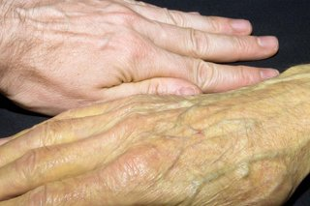 | 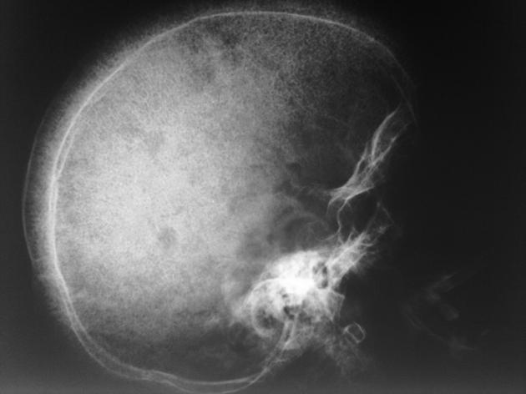
6 | THÔNG TIN BỆNH NHÂN - Nữ, 24 tuổi, công nhân may, đến khám vì nổi nhiều khối hạch dọc vùng cổ bên phải có lỗ rò dịch đục. LÝ DO VÀO VIỆN - Hạch vùng cổ phải to dần nhiều tháng nay, gần đây vỡ rò chất đặc màu trắng vàng. BỆNH SỬ - Khoảng 4 tháng nay bệnh nhân phát hiện nhiều hạch vùng cổ phải nổi thành chuỗi, lúc đầu chắc, không đau, không nóng đỏ. Hai tuần gần đây một hạch lớn trở nên mềm nhũn, dính vào da tím đỏ rồi rò ra chất dịch đặc lợn cợn như bã đậu. Kèm sốt nhẹ 37,8 °C về chiều, ra mồ hôi trộm ban đêm và sút 3 kg. TIỀN SỬ - Bản thân: Chưa điều trị lao bao giờ; xét nghiệm HIV âm tính. - Dịch tễ: Sống cùng bác ruột từng điều trị lao phổi cách đây 2 năm. SINH HIỆU & TRI GIÁC - Mạch 84 lần/phút, huyết áp 110/70 mmHg, nhịp thở 18 lần/phút, nhiệt độ 37,7 °C, SpO₂ 98% (khí trời); GCS 15 điểm, tỉnh táo. KHÁM LÂM SÀNG - Khám hạch & Toàn thân: Dọc bờ trước cơ ức đòn chũm có chùm 4–5 hạch kích thước 1,5–2,5 cm, mật độ chỗ chắc chỗ mềm, dính thành đám (xem Hình 1). - Hô hấp & Bụng: Phổi thông khí đều hai bên, không ran; gan lách không to. CẬN LÂM SÀNG - Xét nghiệm máu: Chỉ số | Kết quả | Đơn vị | Khoảng tham chiếu RBC | 4,35 | T/L | 3,9–5,4 HGB | 122 | g/L | 125–145 WBC | 9,4 | G/L | 4,0–10,0 LYM% | 44,0 | % | 25–40 PLT | 310 | G/L | 150–450 Tốc độ máu lắng (giờ 1) | 58 | mm | < 15 Phản ứng Mantoux (PPD) | 18 | mm | < 10 - Chẩn đoán hình ảnh & Đại thể: Hình 2 — Phim chụp cắt lớp vi tính (CT) có tiêm thuốc cản quang cho thấy cụm hạch giảm tỷ trọng hoại tử ở trung tâm và ngấm thuốc mạnh ở viền ngoại vi; chọc hút hạch ra chất hoại tử đặc dạng bã đậu. CÂU HỎI Chẩn đoán là gì? | Hạch viêm do lao (Lao hạch) | Lao hạch; Hạch viêm do lao; Viêm hạch lao; Lao hạch cổ; Tuberculous lymphadenitis; Scrofula; Hach viem do lao; Lao hach | Bài 6 – Hạch viêm do lao (Lao hạch) | Bệnh nhân nữ 24 tuổi ở Việt Nam có chùm hạch cổ dọc cơ ức đòn chũm to dần, không nóng đỏ, một số hạch mềm hóa dò chất bã đậu trắng vàng ra da, sốt nhẹ về chiều, sút cân. Phim CT có hình ảnh hạch hoại tử trung tâm ngấm thuốc viền và chọc hút/sinh thiết đại thể thấy chất hoại tử bã đậu đặc trưng của hạch viêm do lao. | 8.2 | 20 | Xem sheet "Bảng xét nghiệm" với Vòng = Về đích 20, Câu = 6. Dữ liệu khách quan, không có kết luận diễn giải sẵn. | Hình 1 — Tình trạng khối hạch vùng cổ lúc vào viện Hình 2 — Phim chụp cắt lớp vi tính (CT) có tiêm cản quang khảo sát hạch hoại tử trung tâm | 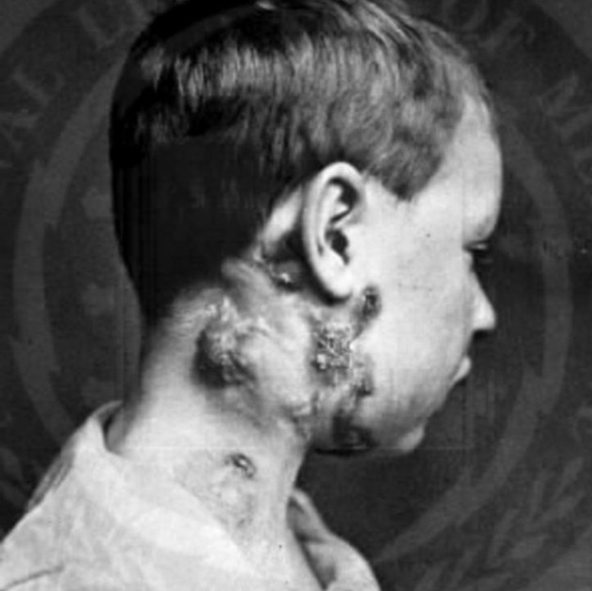 | 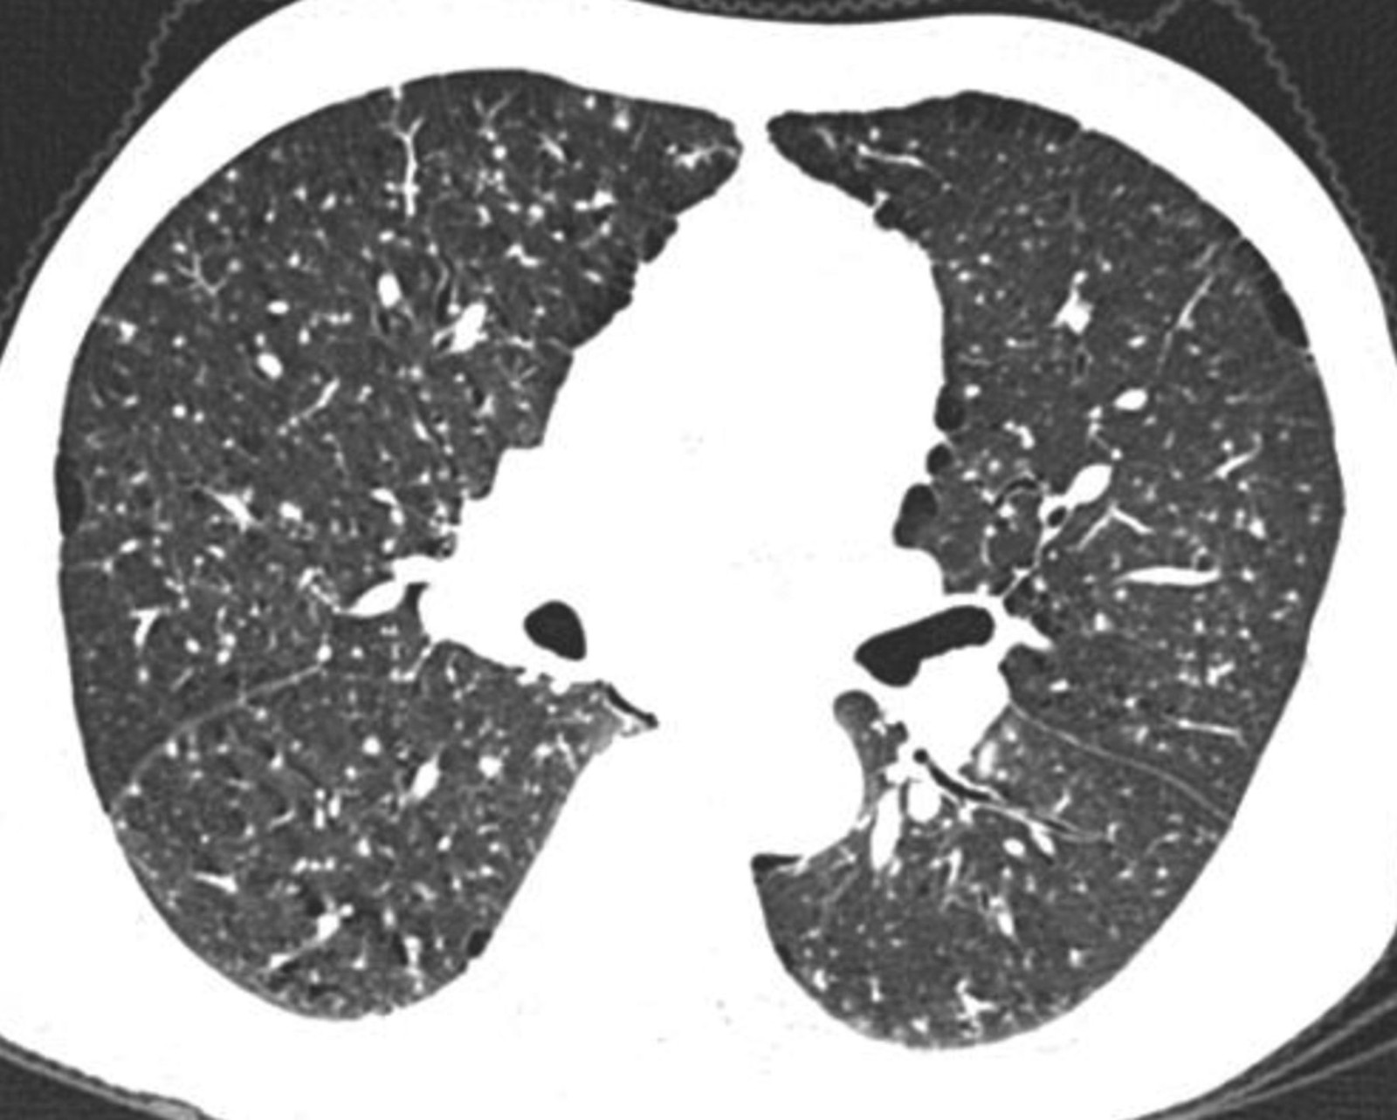
7 | THÔNG TIN BỆNH NHÂN - Trẻ nam, 3 tuổi, nặng 14 kg, được gia đình đưa đến khoa cấp cứu nhi vì nôn nhiều lần ra dịch màu nâu sẫm. LÝ DO VÀO VIỆN - Đau bụng dữ dội, nôn ra dịch lẫn máu nâu và tiêu chảy sau khi uống nhầm lọ thuốc bổ máu của mẹ 2 giờ trước. BỆNH SỬ - Cách nhập viện 2 giờ, trẻ mở lọ thuốc viên bao đường của mẹ đang mang thai (xem Hình 1) và nuốt khoảng 12–15 viên (mỗi viên chứa 220 mg muối sắt II sulfat). Sau uống 45 phút trẻ quấy khóc, đau bụng, nôn liên tiếp 5 lần ra dịch nâu đen lẫn mảnh viên thuốc, đi ngoài phân lỏng lẫn máu. TIỀN SỬ - Bản thân: Trẻ sinh đủ tháng, phát triển thể chất bình thường, chưa từng dị ứng thuốc. SINH HIỆU & TRI GIÁC - Mạch 138 lần/phút, huyết áp 80/45 mmHg, nhịp thở 32 lần/phút, nhiệt độ 36,5 °C, SpO₂ 95% (khí trời); trẻ ngủ gà (GCS 13 điểm: E3V4M6). KHÁM LÂM SÀNG - Toàn thân: Da xanh tái, đầu chi lạnh, thời gian làm đầy mao mạch 3 giây. - Bụng: Bụng mềm nhưng ấn đau vùng thượng vị, chất nôn màu nâu sẫm. - Tim phổi: Nhịp tim nhanh đều; phổi thông khí hai bên rõ. CẬN LÂM SÀNG - Xét nghiệm máu & Khí máu động mạch: Chỉ số | Kết quả | Đơn vị | Khoảng tham chiếu HGB | 108 | g/L | 110–140 WBC | 16,5 | G/L | 5,0–12,0 Glucose máu | 10,8 | mmol/L | 3,9–6,1 Sắt huyết thanh (sau 3 giờ) | 98,5 | µmol/L | 9,0–21,5 pH máu động mạch | 7,26 | — | 7,35–7,45 HCO₃⁻ | 14,2 | mmol/L | 22–26 Lactat máu | 4,2 | mmol/L | 0,5–2,0 - Chẩn đoán hình ảnh: Hình 2 — Chụp ổ bụng cấp cứu đánh giá tình trạng tổn thương tiêu hóa. CÂU HỎI Cần dùng thuốc giải độc đặc hiệu gì? | Deferoxamin | Deferoxamine; Desferrioxamine; Desferal; Tiêm tĩnh mạch deferoxamin; Truyền tĩnh mạch deferoxamin; Thuốc thải sắt deferoxamin; deferoxamin | Bài 11 – Ngộ độc sắt cấp tính ở trẻ em | Bệnh nhi 3 tuổi uống nhầm số lượng lớn viên sắt đường uống của mẹ (chế phẩm sắt có màu như kẹo, liều 1–2 g ở trẻ em có thể gây tử vong), xuất hiện đau bụng, nôn ra dịch màu nâu đen lẫn mảnh viên thuốc, tiêu chảy máu, toan chuyển hóa, sắt huyết thanh tăng vọt (> 90 µmol/L). Bên cạnh rửa dạ dày bằng natri bicarbonat/natri phosphat, thuốc giải độc đặc hiệu đường tiêm tĩnh mạch để tạo phức ferrioxamin thải qua nước tiểu là Deferoxamin. | 8.3 | 20 | Xem sheet "Bảng xét nghiệm" với Vòng = Về đích 20, Câu = 7. Dữ liệu khách quan, không có kết luận diễn giải sẵn. | Hình 1 — Lọ chế phẩm viên sắt gia đình mang theo lúc đưa trẻ vào viện Hình 2 — Hình ảnh chụp cắt lớp ổ bụng cấp cứu | 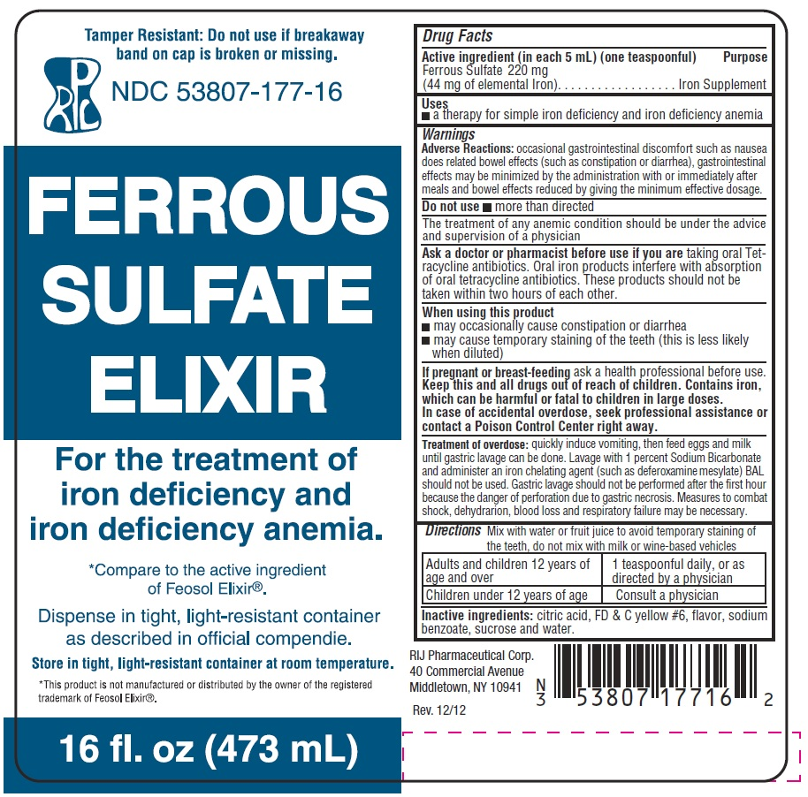 | 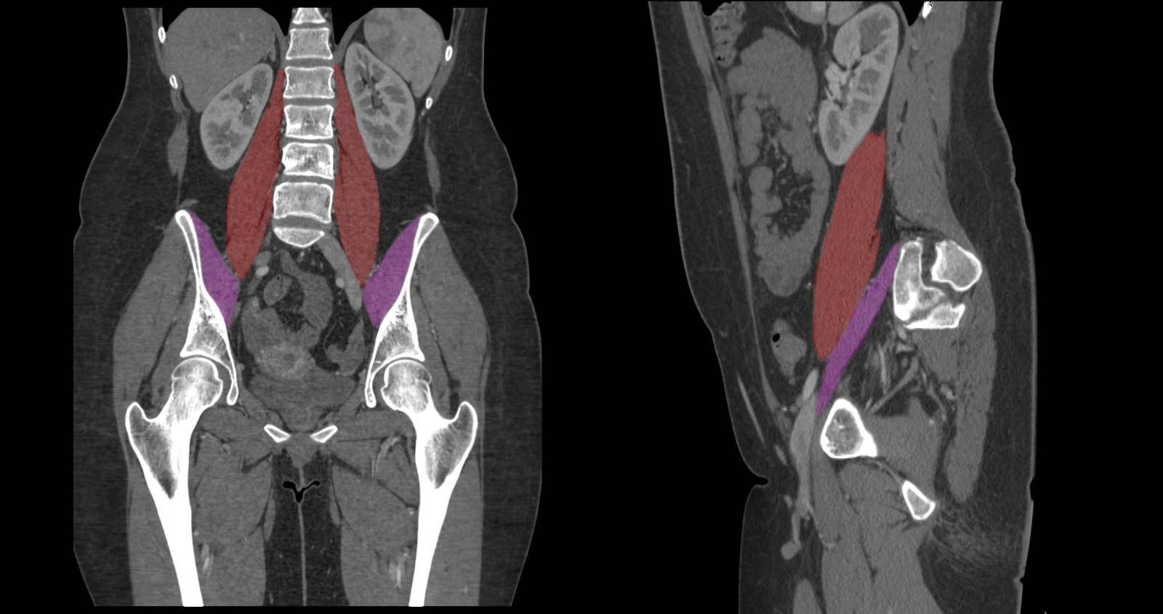
8 | THÔNG TIN BỆNH NHÂN - Nam, 14 tuổi, học sinh, vào viện vì nổi ban xuất huyết đối xứng ở hai cẳng chân kèm đau khớp cổ chân và đau bụng. LÝ DO VÀO VIỆN - Nổi nhiều nốt xuất huyết hơi gờ trên mặt da ở hai cẳng chân và đùi kèm sưng đau hai khớp cổ chân 3 ngày nay. BỆNH SỬ - Cách nhập viện 3 ngày, sau một đợt viêm họng 1 tuần, bệnh nhân xuất hiện các nốt xuất huyết màu đỏ tím tập trung dày đặc, đối xứng ở hai cẳng chân và mặt duỗi đùi (kiểu đi bốt), ấn không mất màu, không chảy máu chân răng. Kèm theo sưng đau hạn chế vận động hai khớp cổ chân và đau bụng từng cơn quanh rốn. TIỀN SỬ - Bản thân & Gia đình: Không có tiền sử chảy máu kéo dài khi đứt tay hay nhổ răng; gia đình không ai mắc bệnh máu. SINH HIỆU & TRI GIÁC - Mạch 88 lần/phút, huyết áp 115/75 mmHg, nhịp thở 18 lần/phút, nhiệt độ 37,2 °C, SpO₂ 99% (khí trời); GCS 15 điểm, tỉnh táo. KHÁM LÂM SÀNG - Da & Niêm mạc: Ban xuất huyết dạng nốt gờ nhẹ trên da phân bố đối xứng hai cẳng chân và cổ chân (xem Hình 1); nghiệm pháp dây thắt (duy trì áp lực trung bình 10 phút ở nếp khuỷu) dương tính (+++) với 18 nốt xuất huyết mới. - Cơ xương khớp & Bụng: Hai khớp cổ chân sưng nhẹ, ấn đau, không biến dạng khớp; bụng mềm, ấn tức nhẹ quanh rốn, gan lách không to. CẬN LÂM SÀNG - Xét nghiệm máu & Nước tiểu: Chỉ số | Kết quả | Đơn vị | Khoảng tham chiếu RBC | 4,85 | T/L | 4,0–5,8 HGB | 138 | g/L | 130–160 WBC | 10,8 | G/L | 4,0–10,0 PLT | 310 | G/L | 150–450 Thời gian máu chảy (Ivy) | 6,5 | phút | 4–8 PT (INR) | 12,0 (1,02) | giây | 11–13 (0,8–1,2) APTT | 28,5 | giây | 25–35 Fibrinogen | 3,4 | g/L | 2,0–4,0 Độ ngưng tập tiểu cầu với ADP, Collagen, Ristocetin | Bình thường | — | Bình thường Hồng cầu niệu vi thể | 2+ | — | Âm tính - Chẩn đoán hình ảnh: Hình 2 — Siêu âm ổ bụng khảo sát thành quai ruột non và loại trừ biến chứng bụng ngoại khoa. CÂU HỎI Chẩn đoán là gì? | Viêm mao mạch dị ứng (Bệnh Schonlein-Henoch) | Viêm mao mạch dị ứng; Bệnh Schonlein-Henoch; Hội chứng Schonlein-Henoch; Ban xuất huyết Schonlein-Henoch; Ban xuất huyết Henoch-Schonlein; Henoch-Schonlein purpura; HSP; IgA vasculitis; Viem mao mach di ung; Schonlein-Henoch | Bài 14 & Bài 15 – Viêm mao mạch dị ứng (Bệnh Schonlein-Henoch) | Bệnh nhân nam 14 tuổi có ban xuất huyết dạng chấm nốt đối xứng dạng bốt ở hai chi dưới kèm đau khớp cổ chân và đau bụng, nghiệm pháp dây thắt dương tính (giảm sức bền mao mạch), trong khi số lượng tiểu cầu (310 G/L) và toàn bộ các xét nghiệm đông máu huyết tương (PT, APTT, TT, Fibrinogen) đều hoàn toàn bình thường — điển hình của rối loạn cầm máu ban đầu do tổn thương thành mạch mắc phải: Viêm mao mạch dị ứng (Schonlein-Henoch). | 8.4 | 20 | Xem sheet "Bảng xét nghiệm" với Vòng = Về đích 20, Câu = 8. Dữ liệu khách quan, không có kết luận diễn giải sẵn. | Hình 1 — Tình trạng ban xuất huyết đối xứng ở hai chi dưới lúc vào viện Hình 2 — Hình ảnh siêu âm bụng khảo sát các quai ruột | 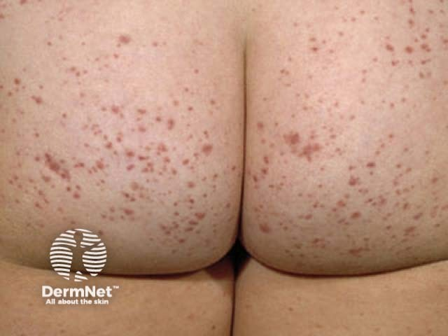 | 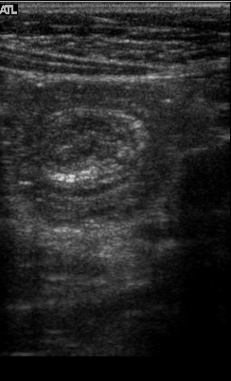

Về đích 30
STT | Câu hỏi/bệnh án | Đáp án chuẩn | Đáp án phụ | Chuyên khoa/chủ đề | Giải thích | Độ khó | Điểm | Bảng xét nghiệm / dữ kiện | Chú thích ảnh | URL / Ảnh đi kèm
1 | THÔNG TIN BỆNH NHÂN - Nữ, 35 tuổi, giáo viên, được chuyển tuyến cấp cứu vì chảy máu mũi, chảy máu chân răng khó cầm và đau đầu. LÝ DO VÀO VIỆN - Sốt cao, xuất huyết da niêm mạc lan rộng kèm rỉ máu liên tục tại vị trí lấy máu tĩnh mạch trong 3 ngày. BỆNH SỬ - Khoảng 10 ngày nay bệnh nhân mệt lả, da xanh nhanh, sốt 38,8 °C, viêm loét niêm mạc miệng. Ba ngày gần đây xuất hiện nhiều mảng bầm tím lớn dưới da thân mình và tứ chi, chảy máu chân răng tự nhiên; từ sáng nay đau đầu âm ỉ và rỉ máu không cầm tại vết tiêm tĩnh mạch. TIỀN SỬ - Bản thân & Gia đình: Khỏe mạnh trước đây, không tiền sử bệnh gan, không dùng thuốc chống đông. SINH HIỆU & TRI GIÁC - Mạch 116 lần/phút, huyết áp 95/60 mmHg, nhịp thở 24 lần/phút, nhiệt độ 38,7 °C, SpO₂ 95% (khí trời); GCS 14 điểm (E4V4M6), lơ mơ nhẹ. KHÁM LÂM SÀNG - Toàn thân & Da niêm: Da xanh nhợt, nhiều mảng xuất huyết lớn dưới da vùng cẳng tay tại vị trí tiêm truyền và xuất huyết kết mạc – niêm mạc miệng (xem Hình 1). - Cơ quan tạo máu & Thần kinh: Gan mấp mé bờ sườn, lách to độ I; cổ mềm, đồng tử hai bên đều 2,5 mm. CẬN LÂM SÀNG - Xét nghiệm máu, Tủy đồ & Đông máu: Chỉ số | Kết quả | Đơn vị | Khoảng tham chiếu HGB | 68 | g/L | 125–145 RET | 0,2 | % | 0,5–1,0 WBC | 18,4 | G/L | 4,0–10,0 PLT | 28 | G/L | 150–450 Tế bào non ác tính & tiền tủy bào bất thường ở tủy xương | 76 | % | < 5 PT (INR) | 21,5 (2,15) | giây | 11–13 (0,8–1,2) APTT | 54,0 | giây | 25–35 TT (Thời gian thrombin) | 24,0 | giây | 12–15 Fibrinogen | 0,8 | g/L | 2,0–4,0 D-dimer huyết tương | 8400 | ng/mL | < 500 Nghiệm pháp rượu (Ethanol gelation test) | Dương tính | — | Âm tính - Chẩn đoán hình ảnh: Hình 2 — Phim chụp CT sọ não không tiêm thuốc cản quang phát hiện ổ máu tụ cấp tính vùng dưới màng cứng. DIỄN BIẾN SAU NHẬP VIỆN - Sau khi truyền tủa lạnh giàu fibrinogen và khối tiểu cầu, tình trạng rỉ máu tại chỗ chọc kim giảm bớt nhưng D-dimer vẫn ở mức rất cao. CÂU HỎI Chẩn đoán đầy đủ bệnh chính và biến chứng đông máu là gì? | Lơ-xê-mi cấp thể tiền tủy bào biến chứng đông máu rải rác trong lòng mạch | Lơ-xê-mi cấp thể tiền tủy bào biến chứng DIC; Lơ-xê-mi cấp tiền tủy bào; Bạch cầu cấp thể tiền tủy bào biến chứng DIC; Bạch cầu cấp tiền tủy bào; Acute promyelocytic leukemia; APL; AML M3; Lơ-xê-mi cấp thể M3 kèm DIC; Lo xe mi cap the tien tuy bao bien chung dong mau rai rac trong long mach | Bài 4, Bài 10 & Bài 14 – Lơ-xê-mi cấp thể tiền tủy bào (APL - AML M3) biến chứng DIC | Bệnh nhân nữ 35 tuổi khởi phát rầm rộ với 3 hội chứng của lơ-xê-mi cấp (thiếu máu, nhiễm trùng, xuất huyết nặng tại vị trí tiêm truyền và niêm mạc), tủy đồ có tỷ lệ tế bào non ác tính/tiền tủy bào bất thường rất cao (≥ 20%, suy tủy 3 dòng bình thường), đồng thời bộ xét nghiệm đông máu điển hình của DIC thứ phát (PLT giảm 28 G/L, PT kéo dài 21,5 giây, APTT kéo dài 54,0 giây, TT kéo dài 24,0 giây, Fibrinogen giảm sâu 0,8 g/L < 2 g/L, D-dimer tăng vọt 8.400 ng/mL và nghiệm pháp rượu ethanol dương tính). Trong Bài 14 mục 3.2.2, tài liệu nhấn mạnh: trong các bệnh lý ác tính hệ tạo máu gây DIC thì 'Bạch cầu cấp thể tiền tủy bào hay gặp nhất'. | 9.5 | 30 | Xem sheet "Bảng xét nghiệm" với Vòng = Về đích 30, Câu = 1. Dữ liệu khách quan, không có kết luận diễn giải sẵn. | Hình 1 — Tình trạng mảng xuất huyết lớn dưới da cẳng tay lúc vào viện Hình 2 — Phim chụp cắt lớp vi tính (CT) sọ não không cản quang | 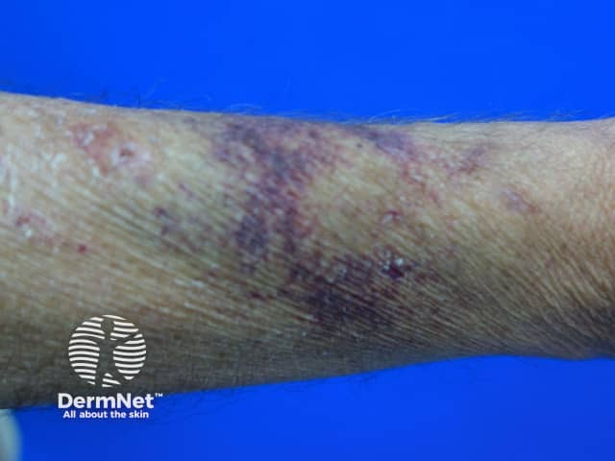 | 
2 | THÔNG TIN BỆNH NHÂN - Nam, 55 tuổi, kỹ sư xây dựng, nhập viện vì đau nhức xương cột sống cổ – lưng, xương sườn và mệt mỏi kéo dài. LÝ DO VÀO VIỆN - Đau xương vùng cổ – lưng và ngực tăng mạnh khi vận động kèm tiểu ít, hoa mắt chóng mặt 1 tháng nay. BỆNH SỬ - Khoảng 3 tháng nay bệnh nhân đau âm ỉ vùng cột sống và các xương sườn, uống thuốc giảm đau thông thường không đỡ. Một tháng nay đau tăng nhiều khi xoay trở mình, kèm mệt mỏi, da xanh, khát nước và tiểu giảm dần. Không sốt, không chấn thương trước đó. TIỀN SỬ - Bản thân & Gia đình: Không tiền sử bệnh thận hay loãng xương trước đây; không hút thuốc lá. SINH HIỆU & TRI GIÁC - Mạch 90 lần/phút, huyết áp 135/80 mmHg, nhịp thở 19 lần/phút, nhiệt độ 36,8 °C, SpO₂ 97% (khí trời); GCS 15 điểm, tỉnh táo. KHÁM LÂM SÀNG - Toàn thân & Cơ xương khớp: Da niêm mạc nhợt, đau hạn chế vận động cột sống kèm ấn đau chói các mỏm gai đốt sống và cung bên xương sườn (xem Hình 1). - Bụng & Cơ quan tạo máu: Bụng mềm, gan lách không to, hạch ngoại vi không sờ thấy. CẬN LÂM SÀNG - Xét nghiệm máu & Tủy đồ: Chỉ số | Kết quả | Đơn vị | Khoảng tham chiếu RBC | 2,75 | T/L | 4,0–5,8 HGB | 82 | g/L | 140–160 MCV | 91,0 | fL | 80–100 RET | 0,5 | % | 0,5–1,0 WBC | 5,4 | G/L | 4,0–10,0 PLT | 132 | G/L | 150–450 Tốc độ máu lắng (giờ 1) | 118 | mm | < 15 Protein toàn phần / Albumin máu | 108 / 29 | g/L | 65–82 / 35–50 Calci toàn phần huyết thanh | 3,15 | mmol/L | 2,15–2,55 Creatinin huyết thanh | 245 | µmol/L | 62–106 Tỷ lệ Tương bào (Plasmocyte) trong tủy đồ | 40 | % | 0–1 - Chẩn đoán hình ảnh: Hình 2 — Phim X-quang sọ nghiêng ghi nhận vô số ổ khuyết xương tròn ranh giới rõ kiểu 'đột lỗ' (punched-out / raindrop skull) rải rác khắp vòm sọ, không có viền xơ xương xung quanh. THĂM DÒ BỔ SUNG - Điện di protein huyết thanh ghi nhận đỉnh đơn dòng (M-spike) cao nhọn tại vùng gamma-globulin (IgG-kappa). CÂU HỎI Chẩn đoán là gì? | Đa u tủy xương | Bệnh đa u tủy xương; Đa u tủy; Ung thư dòng tương bào; U tủy; Bệnh Kahler; Multiple myeloma; Plasma cell myeloma; MM; Da u tuy xuong | Bài 1, Bài 4 & Bài 10 – Đa u tủy xương (Multiple Myeloma) | Bệnh nhân nam 55 tuổi có đau xương cột sống và xương sọ, biến dạng gù lưng, thiếu máu bình sắc (HGB 82 g/L, MCV 91 fL, RET 0,5%), tốc độ máu lắng tăng rất cao (do tăng globulin miễn dịch đơn dòng làm mất điện tích âm acid sialic màng hồng cầu gây hồng cầu chuỗi tiền), tăng calci máu, suy thận và tủy đồ có tỷ lệ tương bào (plasmocyte) chiếm 40% tế bào có nhân trong tủy xương (bình thường 0–1%), kèm hình ảnh ổ tiêu xương đột lỗ (punched-out lesions) trên X-quang sọ. | 9.3 | 30 | Xem sheet "Bảng xét nghiệm" với Vòng = Về đích 30, Câu = 2. Dữ liệu khách quan, không có kết luận diễn giải sẵn. | Hình 1 — Tình trạng đau cột sống của bệnh nhân lúc vào viện Hình 2 — Phim X-quang hộp sọ nghiêng của bệnh nhân |  | 
3 | THÔNG TIN BỆNH NHÂN - Nữ, 58 tuổi, đang điều trị nội trú tại khoa Ngoại Chấn thương ngày thứ 8 sau phẫu thuật thay khớp háng. LÝ DO VÀO VIỆN - Sưng to, căng tức và đỏ tím toàn bộ một bên cẳng – đùi xuất hiện đột ngột vào ngày hậu phẫu thứ 8. BỆNH SỬ - Sau phẫu thuật thay khớp háng, bệnh nhân được tiêm dưới da heparin tiêu chuẩn 5.000 UI mỗi 8 giờ để dự phòng huyết khối. Từ ngày thứ 7–8 sau dùng thuốc, tại vùng da bụng chỗ tiêm xuất hiện mảng đau đỏ sẫm hoại tử trung tâm, đồng thời một bên chân sưng to nhanh, đau tức dọc đường đi tĩnh mạch đùi – khoeo. TIỀN SỬ - Bản thân: Thoái hóa khớp háng; số lượng tiểu cầu trước mổ hoàn toàn bình thường (290 G/L); không suy gan, không nhiễm trùng huyết. SINH HIỆU & TRI GIÁC - Mạch 96 lần/phút, huyết áp 125/75 mmHg, nhịp thở 20 lần/phút, nhiệt độ 37,1 °C, SpO₂ 97% (khí trời); GCS 15 điểm, tỉnh táo. KHÁM LÂM SÀNG - Chi dưới & Da vùng tiêm: Một bên đùi và cẳng chân sưng to căng bóng, đỏ sẫm, chu vi bắp chân lớn hơn bên đối diện 4,5 cm, ấn đau dọc tĩnh mạch sâu (xem Hình 1); vùng da bụng tại vị trí tiêm dưới da có mảng hoại tử sẫm màu đường kính 3 cm. - Tim phổi: Tim đều, phổi thông khí rõ hai bên. CẬN LÂM SÀNG - Xét nghiệm máu theo dõi động học: Chỉ số | Kết quả | Đơn vị | Khoảng tham chiếu PLT ngày 0 (trước tiêm heparin) | 290 | G/L | 150–450 PLT ngày 4 dùng heparin | 245 | G/L | 150–450 PLT ngày 8 dùng heparin | 62 | G/L | 150–450 HGB ngày 8 | 118 | g/L | 125–145 WBC ngày 8 | 8,4 | G/L | 4,0–10,0 PT (INR) | 12,2 (1,04) | giây | 11–13 (0,8–1,2) APTT | 48,5 | giây | 25–35 Fibrinogen | 3,6 | g/L | 2,0–4,0 D-dimer | 3250 | ng/mL | < 500 Kháng thể kháng phức hợp PF4-Heparin (ELISA) | Dương tính mạnh | — | Âm tính - Chẩn đoán hình ảnh: Hình 2 — Siêu âm Doppler mạch máu chi dưới ghi nhận huyết khối lấp đầy lòng tĩnh mạch đùi, ấn đầu dò không xẹp. XỬ TRÍ TẠI TUYẾN TRƯỚC / CẤP CỨU BAN ĐẦU - Bác sĩ trực đã lập tức ngừng toàn bộ heparin đang dùng và chuyển sang thuốc chống đông ức chế trực tiếp thrombin không phải heparin. CÂU HỎI Bi | Giảm tiểu cầu do heparin (HIT) | Giảm tiểu cầu do heparin; Hội chứng giảm tiểu cầu và huyết khối do heparin; Biến chứng giảm tiểu cầu do heparin; Heparin-induced thrombocytopenia; HIT; Giam tieu cau do heparin; Giảm tiểu cầu miễn dịch do heparin | Bài 16 – Giảm tiểu cầu và huyết khối do Heparin (HIT) & cách xử trí | Bệnh nhân nữ 58 tuổi đang tiêm heparin tiêu chuẩn ngày thứ 8 sau mổ thay khớp háng thì số lượng tiểu cầu sụt giảm hơn 50% (từ 290 G/L xuống 62 G/L — đúng mốc 7–14 ngày dùng heparin nêu trong Bài 16 mục 2.2.2) kèm xuất hiện huyết khối tĩnh mạch sâu chi dưới mới và hoại tử da tại chỗ tiêm dưới da. Đây là biến chứng Giảm tiểu cầu do heparin (HIT). | 9.4 | 30 | Xem sheet "Bảng xét nghiệm" với Vòng = Về đích 30, Câu = 3. Dữ liệu khách quan, không có kết luận diễn giải sẵn. | Hình 1 — Tình trạng sưng nề đỏ tím chi dưới lúc phát hiện biến chứng Hình 2 — Hình ảnh siêu âm tĩnh mạch đùi có huyết khối không xẹp khi ép đầu dò |  | 
4 | THÔNG TIN BỆNH NHÂN - Nam, 46 tuổi, đang nằm tại khoa Ngoại Tổng hợp, xuất hiện sốc và tiểu đỏ sẫm ngay trong khi đang truyền túi khối hồng cầu đầu tiên. LÝ DO VÀO VIỆN - Đau nóng rát dọc tĩnh mạch truyền, đau thắt lưng dữ dội, sốt rét run và tụt huyết áp sau 10 phút bắt đầu truyền máu. BỆNH SỬ - Bệnh nhân có chỉ định truyền 1 đơn vị khối hồng cầu sau phẫu thuật. Chỉ 10 phút sau khi truyền được khoảng 30 mL máu, bệnh nhân đột ngột kêu nóng rát vùng đặt kim truyền, tức ngực, khó thở, đau dữ dội vùng thắt lưng hai bên, sốt rét run 39,2 °C. Nước tiểu qua thông bàng quang chuyển sang màu đỏ nâu sẫm như nước vối. TIỀN SỬ - Bản thân: Nhóm máu ghi trong hồ sơ gốc của bệnh nhân là nhóm O, Rh(D) dương; chưa từng truyền máu trước đây. SINH HIỆU & TRI GIÁC - Mạch 132 lần/phút, huyết áp 75/40 mmHg, nhịp thở 28 lần/phút, nhiệt độ 39,2 °C, SpO₂ 91% (thở oxy kính 4 L/phút); bệnh nhân vật vã, kích thích (GCS 14 điểm). KHÁM LÂM SÀNG - Toàn thân & Đường truyền: Da tái lạnh, vã mồ hôi, rỉ máu tại chân kim truyền tĩnh mạch; mẫu huyết tương và nước tiểu của bệnh nhân có màu đỏ sẫm do giải phóng hemoglobin tự do (xem Hình 1). - Tim phổi & Bụng: Nhịp tim nhanh nhỏ; phổi rải rác ran ẩm nhỏ hạt hai đáy; ấn đau vùng hố thắt lưng hai bên. CẬN LÂM SÀNG - Xét nghiệm máu, Nước tiểu & Miễn dịch huyết học: Chỉ số | Kết quả | Đơn vị | Khoảng tham chiếu HGB (sau tai biến) | 69 | g/L | 140–160 PLT | 78 | G/L | 150–450 Huyết tương sau ly tâm mẫu máu bệnh nhân | Màu hồng đỏ (Hemoglobin tự do +) | — | Vàng trong Haptoglobin huyết thanh | 0,05 | g/L | 0,30–2,00 LDH huyết thanh | 1420 | U/L | 140–280 Bilirubin toàn phần / gián tiếp | 68,5 / 54,0 | µmol/L | < 17 / < 12,7 Creatinin huyết thanh | 218 | µmol/L | 62–106 PT / APTT | 19,4 / 51,0 | giây | 11–13 / 25–35 Fibrinogen | 1,1 | g/L | 2,0–4,0 Hemoglobin niệu (nhúng que thử +, cặn không có hồng cầu) | Dương tính 4+ | — | Âm tính Nghiệm pháp Coombs trực tiếp (DAT) | Dương tính mạnh (Anti-IgM, Anti-C3d) | — | Âm tính - Đối chiếu định nhóm máu tại giườ | Phản ứng tan máu cấp trong lòng mạch do bất đồng nhóm máu hệ ABO | Tan máu cấp trong lòng mạch do truyền nhầm nhóm máu ABO; Phản ứng tan máu cấp do truyền nhầm nhóm máu hệ ABO; Tai biến truyền máu bất đồng hệ ABO; Tan máu cấp do bất đồng nhóm máu ABO; Acute hemolytic transfusion reaction due to ABO incompatibility; Tan máu cấp do truyền nhầm nhóm máu; Phan ung tan mau cap trong long mach do bat dong nhom mau he ABO | Bài 18 & Bài 19 – Phản ứng tan máu cấp trong lòng mạch do truyền nhầm nhóm máu hệ ABO | Bệnh nhân mang nhóm máu O (huyết tương có sẵn kháng thể tự nhiên anti-A và anti-B bản chất IgM hoạt hóa bổ thể cực mạnh đến tận phức hợp tấn công màng C5b-9) bị truyền nhầm khối hồng cầu nhóm A. Chỉ sau vài phút truyền 30 mL máu, bệnh nhân xuất hiện đau nóng dọc tĩnh mạch truyền, đau lưng, sốt rét run, tụt huyết áp sốc, đái huyết sắc tố đỏ sẫm (hemoglobin niệu), nghiệm pháp Coombs trực tiếp dương tính, haptoglobin giảm, LDH và bilirubin gián tiếp tăng, biến chứng suy thận cấp và DIC. | 9.4 | 30 | Xem sheet "Bảng xét nghiệm" với Vòng = Về đích 30, Câu = 4. Dữ liệu khách quan, không có kết luận diễn giải sẵn. | Hình 1 — Tình trạng mẫu bệnh phẩm huyết sắc tố của bệnh nhân lúc xảy ra tai biến Hình 2 — Kết quả phản ứng ngưng kết định lại nhóm máu trên phiến kính tại giường |  | 
5 | THÔNG TIN BỆNH NHÂN - Nam, 43 tuổi, thợ pha sơn công nghiệp, nhập viện vì sốt cao, chảy máu chân răng và mệt lả. LÝ DO VÀO VIỆN - Sốt 39,2 °C, đau rát niêm mạc miệng kèm xuất huyết dưới da và hoa mắt chóng mặt trong 5 ngày. BỆNH SỬ - Khoảng 2 tháng nay bệnh nhân thấy da xanh dần, mệt mỏi khi làm việc, thỉnh thoảng nổi vết bầm tím ở tay chân. Năm ngày nay sốt cao liên tục 39 °C, viêm loét niêm mạc miệng và chảy máu rỉ rả ở lợi. TIỀN SỬ - Nghề nghiệp & Phơi nhiễm: Làm nghề pha sơn có tiếp xúc thường xuyên với dung môi chứa benzen trong 8 năm qua, ít dùng đồ bảo hộ. - Gia đình: Không có ai mắc bệnh máu bẩm sinh. SINH HIỆU & TRI GIÁC - Mạch 112 lần/phút, huyết áp 105/65 mmHg, nhịp thở 22 lần/phút, nhiệt độ 39,1 °C, SpO₂ 96% (khí trời); GCS 15 điểm, tỉnh táo. KHÁM LÂM SÀNG - Toàn thân & Da niêm: Da niêm mạc rất nhợt, nhiều nốt xuất huyết dưới da cẳng tay – ngực và tổn thương niêm mạc khoang miệng kèm giả mạc trắng (xem Hình 1). - Cơ quan tạo máu: Gan, lách không sờ thấy; hạch cổ, nách, bẹn đều không to; ấn xương ức không đau. CẬN LÂM SÀNG - Xét nghiệm máu & Tủy đồ: Chỉ số | Kết quả | Đơn vị | Khoảng tham chiếu RBC | 1,85 | T/L | 4,0–5,8 HGB | 56 | g/L | 140–160 MCV | 97,4 | fL | 80–100 RET | 0,1 | % | 0,5–1,0 WBC | 1,95 | G/L | 4,0–10,0 NEU# (Số lượng tuyệt đối BC đoạn trung tính) | 0,18 | G/L | 2,8–5,5 LYM% | 78,0 | % | 25–40 PLT | 14 | G/L | 150–450 Số lượng tế bào có nhân trong tủy đồ | 10,5 | G/L | 30–100 Hồng cầu lưới tủy | 0,1 | % | 0,5–1,0 Mẫu tiểu cầu trong tủy đồ | Rất thưa thớt (2 mẫu) | — | 30–100 Tế bào Blast trong tủy đồ | 0 | % | 0 - Chẩn đoán hình ảnh & Sinh thiết tủy: Hình 2 — Khảo sát hình ảnh học tủy xương cột sống thắt lưng – khung chậu ghi nhận mô mỡ thay thế hoàn toàn tủy tạo máu đỏ. THÔNG TIN PHƠI NHIỄM NGHỀ NGHIỆP - Kiểm tra môi trường xưởng làm việc ghi nhận nồng độ hơi dung môi benzen vượt ngưỡng cho phép. CÂU HỎI Chẩn đoán là gì? | Suy tủy xương toàn bộ | Suy tủy xương; Thiếu máu do suy tủy xương; Suy tủy toàn bộ; Suy tủy xương mức độ rất nặng; Aplastic anemia; Severe aplastic anemia; Suy tuy xuong toan bo; Suy tuy xuong | Bài 4, Bài 8 & Bài 10 – Thiếu máu suy tủy xương toàn bộ mức độ rất nặng | Bệnh nhân nam 43 tuổi có tiền sử tiếp xúc dung môi hữu cơ (benzen) và thuốc trừ sâu, biểu hiện thiếu máu bình sắc hồng cầu kích thước bình thường (MCV 97,4 fL), giảm nặng cả 3 dòng ngoại vi (RBC 1,85 T/L, HGB 56 g/L, WBC 1,95 G/L, NEU# 0,18 G/L < 0,5 G/L, PLT 14 G/L < 20 G/L), tỷ lệ hồng cầu lưới giảm rất thấp (0,1%), không có gan lách hạch to, tủy đồ và sinh thiết tủy xương nghèo tế bào (10,5 G/L < 30 G/L), khoang tủy mỡ hóa và không có tế bào ác tính (Blast 0%). | 9.2 | 30 | Xem sheet "Bảng xét nghiệm" với Vòng = Về đích 30, Câu = 5. Dữ liệu khách quan, không có kết luận diễn giải sẵn. | Hình 1 — Tình trạng tổn thương niêm mạc miệng của bệnh nhân lúc vào viện Hình 2 — Hình ảnh khảo sát cột sống thắt lưng – khung chậu |  Hình 2 — https://pubs.rsna.org/cms/10.1148/rg.240272/asset/images/rg.240272.fig11.jpg
6 | THÔNG TIN BỆNH NHÂN - Nữ, 63 tuổi, nghỉ hưu, vào viện vì nổi khối máu tụ lớn vùng thành bụng dưới – đùi và đi tiểu ra máu đỏ toàn bãi. LÝ DO VÀO VIỆN - Tiểu máu đỏ tươi kèm mảng bầm tím căng đau ở vùng hạ vị phải và mặt trước đùi sau một cơn ho mạnh 1 ngày nay. BỆNH SỬ - Hai ngày nay bệnh nhân chảy máu lợi khi đánh răng và tiểu màu hồng đỏ. Từ tối hôm qua sau cơn ho, bệnh nhân đau chói vùng cơ thẳng bụng bên phải, xuất hiện mảng bầm tím lan rộng dưới da bụng và gốc đùi. TIỀN SỬ - Bản thân: Đã phẫu thuật thay van hai lá cơ học cách đây 3 năm, đang uống warfarin 3 mg/ngày đều đặn (INR kiểm tra tháng trước là 2,4). Cách đây 6 ngày, bệnh nhân tự mua thêm metronidazol 500 mg × 2 viên/ngày uống liền 5 ngày để chữa viêm nhiễm phụ khoa mà không hỏi ý kiến bác sĩ tim mạch. SINH HIỆU & TRI GIÁC - Mạch 98 lần/phút, huyết áp 110/68 mmHg, nhịp thở 19 lần/phút, nhiệt độ 36,7 °C, SpO₂ 98% (khí trời); GCS 15 điểm, tỉnh táo. KHÁM LÂM SÀNG - Bụng & Da niêm: Mảng xuất huyết tím sẫm lớn dưới da kèm khối sưng căng đau khu trú trong bao cơ thẳng bụng bên phải (dấu hiệu Fothergill dương tính, xem Hình 1); nước tiểu màu đỏ toàn bãi. - Tim phổi: Tiếng van cơ học đóng mở rõ, đều; phổi không ran. CẬN LÂM SÀNG - Xét nghiệm máu & Đông máu: Chỉ số | Kết quả | Đơn vị | Khoảng tham chiếu HGB | 96 | g/L | 125–145 WBC | 7,8 | G/L | 4,0–10,0 PLT | 245 | G/L | 150–450 PT (Thời gian Prothrombin) | 48,5 | giây | 11–13 Tỷ lệ Prothrombin | 14 | % | 70–140 INR | 5,80 | — | 0,8–1,2 (đích van cơ học 2,5–3,5) APTT | 56,0 | giây | 25–35 TT (Thời gian thrombin) | 13,5 | giây | 12–15 Fibrinogen | 3,3 | g/L | 2,0–4,0 Hoạt độ yếu tố VII và yếu tố X | 9 và 12 | % | 70–120 Hoạt độ yếu tố V | 98 | % | 70–120 - Chẩn đoán hình ảnh: Hình 2 — Phim chụp CT bụng ghi nhận khối máu tụ tăng tỷ trọng tự nhiên nằm trong bao cơ thẳng bụng (rectus sheath hematoma). THUỐC ĐANG DÙNG - Warfarin 3 mg/ngày phối hợp chồng lấp với Metronidazol 1.000 mg/ngày trong 5 ngày qua. CÂU HỎI Nguyên nhân trực tiếp gây rối loạn đông máu ở | Quá liều thuốc kháng vitamin K (Warfarin) | Ngộ độc thuốc chống đông kháng vitamin K; Quá liều thuốc kháng vitamin K; Ngộ độc warfarin; Quá liều warfarin do tương tác metronidazol; Xuất huyết do quá liều kháng vitamin K (AVK); Warfarin toxicity; Overdose of vitamin K antagonist; Qua lieu thuoc khang vitamin K | Bài 14, Bài 15 & Bài 16 – Quá liều thuốc kháng vitamin K (Warfarin) do tương tác thuốc | Bệnh nhân nữ 63 tuổi đang dùng warfarin duy trì ổn định sau thay van hai lá cơ học thì tự dùng thêm metronidazol (thuốc ức chế enzym chuyển hóa thuốc ở gan CytP450 làm tăng mạnh tác dụng và độc tính của dẫn xuất coumarin — Bài 16 mục 2.2.1.1). Hậu quả làm giảm sâu đồng loạt 4 yếu tố phụ thuộc vitamin K (II, VII, IX, X), khiến PT kéo dài vọt lên 48,5 giây (INR = 5,8), APTT kéo dài thứ phát (56,0 giây), trong khi số lượng tiểu cầu (245 G/L), Fibrinogen (3,3 g/L) và thời gian thrombin TT (13,5 giây) hoàn toàn bình thường, gây tụ máu thành bụng và đái máu. | 9.1 | 30 | Xem sheet "Bảng xét nghiệm" với Vòng = Về đích 30, Câu = 6. Dữ liệu khách quan, không có kết luận diễn giải sẵn. | Hình 1 — Tình trạng mảng tụ máu bầm tím lớn dưới da lúc vào viện Hình 2 — Phim CT ổ bụng mặt cắt ngang thấy khối máu tụ trong bao cơ thẳng bụng |  | 
7 | THÔNG TIN BỆNH NHÂN - Nam, 22 tuổi, công nhân lâm nghiệp mới đi rừng về, nhập viện vì vàng mắt đậm, mệt lả và đi tiểu màu nâu đen như nước ngọt có ga. LÝ DO VÀO VIỆN - Tiểu màu nâu sẫm kèm vàng củng mạc mắt, đau lưng và hoa mắt chóng mặt xuất hiện 2 ngày sau khi uống thuốc điều trị dự phòng sốt rét. BỆNH SỬ - Cách nhập viện 3 ngày, bệnh nhân uống thuốc chống sốt rét primaquin phối hợp một kháng sinh nhóm sulfamid. Sau uống 24 giờ, bệnh nhân đột ngột sốt nhẹ, đau mỏi thắt lưng, mệt lả, da và mắt vàng nhanh, nước tiểu chuyển màu đỏ nâu sẫm rồi đen như nước vối đặc. TIỀN SỬ - Bản thân: Hồi 6 tuổi từng có một đợt tiểu sẫm màu và vàng mắt nhẹ sau khi ăn nhiều đậu tằm (fava beans) và tự khỏi. - Gia đình: Cậu ruột (em trai của mẹ) cũng từng bị đợt vàng da tiểu sẫm màu tương tự khi dùng thuốc hạ sốt giảm đau. SINH HIỆU & TRI GIÁC - Mạch 108 lần/phút, huyết áp 112/70 mmHg, nhịp thở 21 lần/phút, nhiệt độ 37,6 °C, SpO₂ 94% (khí trời); GCS 15 điểm, tỉnh táo. KHÁM LÂM SÀNG - Toàn thân & Da niêm: Da và củng mạc mắt vàng đậm trên nền niêm mạc nhợt (xem Hình 1); nước tiểu màu nâu đen sẫm. - Bụng & Tim phổi: Bụng mềm, lách mấp mé bờ sườn trái, gan không to; nhịp tim nhanh đều, phổi không ran. CẬN LÂM SÀNG - Xét nghiệm máu & Sinh hóa: Chỉ số | Kết quả | Đơn vị | Khoảng tham chiếu RBC | 2,42 | T/L | 4,0–5,8 HGB | 72 | g/L | 140–160 MCV | 92,5 | fL | 80–100 RET (Tỷ lệ hồng cầu lưới) | 8,5 | % | 0,5–1,0 WBC | 11,4 | G/L | 4,0–10,0 PLT | 280 | G/L | 150–450 Bilirubin toàn phần / gián tiếp | 82,0 / 69,5 | µmol/L | < 17 / < 12,7 LDH huyết thanh | 1150 | U/L | 140–280 Haptoglobin huyết thanh | 0,08 | g/L | 0,30–2,00 Nghiệm pháp Coombs trực tiếp & gián tiếp | Âm tính | — | Âm tính Hoạt độ enzym G6PD hồng cầu | 1,2 | IU/g Hb | 7,0–20,5 - Hình ảnh cấu trúc phân tử enzym: Hình 2 — Cấu trúc tinh thể phân tử enzym bị thiếu hụt gắn với coenzym NADP bảo vệ hồng cầu khỏi tác nhân oxy hóa. TIỀN SỬ GIA ĐÌNH / PHẢ HỆ - Bệnh chỉ biểu hiện ở nam giới bên ngoại (cậu ruột và bệnh nhân), phù hợp quy | Tan máu cấp do thiếu hụt men G6PD | Thiếu men G6PD; Cơn tan máu cấp do thiếu men G6PD; Thiếu hụt enzym G6PD; Thiếu glucose-6-phosphat dehydrogenase; Tan máu cấp do thiếu G6PD; G6PD deficiency; Acute hemolytic anemia due to G6PD deficiency; Tan mau cap do thieu hut men G6PD | Bài 3, Bài 4 & Bài 16 – Cơn tan máu cấp do thiếu men G6PD sau dùng thuốc oxy hóa | Bệnh nhân nam 22 tuổi xuất hiện cơn tan máu nội mạch cấp tính (vàng da, củng mạc mắt vàng đậm, tiểu màu nước vối sẫm như Coca-Cola, HGB tụt xuống 72 g/L, hồng cầu lưới tăng vọt 8,5%, bilirubin gián tiếp tăng cao, LDH tăng, Coombs trực tiếp âm tính) ngay sau khi uống thuốc chống sốt rét primaquin và kháng sinh sulfamid (các tác nhân có tính oxy hóa mạnh nêu tại Bài 3 mục 2.1.2, Bài 4 mục 1.2.2 và Bài 11). Định lượng hoạt độ enzym G6PD hồng cầu giảm sâu xác định chẩn đoán. | 9.2 | 30 | Xem sheet "Bảng xét nghiệm" với Vòng = Về đích 30, Câu = 7. Dữ liệu khách quan, không có kết luận diễn giải sẵn. | Hình 1 — Tình trạng vàng đậm củng mạc mắt của bệnh nhân lúc vào viện Hình 2 — Cấu trúc phân tử enzym gắn NADP bảo vệ màng hồng cầu khỏi stress oxy hóa |  | 
8 | THÔNG TIN BỆNH NHÂN - Nam, 56 tuổi, nhân viên kế toán, nhập viện vì đau buốt, tím lạnh các đầu ngón chân. LÝ DO VÀO VIỆN - Đau nhói, nóng rát và tím sẫm các đầu ngón chân kéo dài 5 ngày kèm cơn hoa mắt thoáng qua. BỆNH SỬ - Khoảng 1 tháng nay bệnh nhân hay có từng cơn đau rát đỏ ở gan bàn chân và đầu ngón chân, uống aspirin liều thấp thì giảm đau rõ. Năm ngày nay các đầu ngón chân chuyển sang tím lạnh, đau liên tục. Không sốt, không sút cân, không có vết thương ngoài da. TIỀN SỬ - Bản thân: Chưa cắt lách, không mắc bệnh viêm nhiễm mạn tính hay chảy máu cấp. - Lối sống: Không hút thuốc lá, không đái tháo đường. SINH HIỆU & TRI GIÁC - Mạch 80 lần/phút, huyết áp 130/80 mmHg, nhịp thở 18 lần/phút, nhiệt độ 36,8 °C, SpO₂ 98% (khí trời); GCS 15 điểm, tỉnh táo. KHÁM LÂM SÀNG - Mạch máu & Chi dưới: Các đầu ngón chân tím sẫm, lạnh, ấn đau chói do tắc vi mạch đầu chi (xem Hình 1); mạch mu chân và mạch chày sau hai bên vẫn bắt rõ. - Bụng & Cơ quan tạo máu: Bụng mềm, lách mấp mé bờ sườn trái, gan không to, hạch ngoại vi không sờ thấy. CẬN LÂM SÀNG - Xét nghiệm máu & Tủy đồ: Chỉ số | Kết quả | Đơn vị | Khoảng tham chiếu RBC | 4,80 | T/L | 4,0–5,8 HGB | 135 | g/L | 140–160 HCT | 0,43 | L/L | 0,38–0,50 MCV | 89,6 | fL | 80–100 WBC | 11,2 | G/L | 4,0–10,0 PLT (Số lượng tiểu cầu) | 1039 | G/L | 150–450 PCT (Thể tích khối tiểu cầu) | 0,60 | % | 0,005–0,019 Ferritin huyết thanh | 145 | ng/mL | 30–300 CRP huyết thanh | 2,1 | mg/L | < 5,0 Số lượng mẫu tiểu cầu trong tủy đồ | 120 | mẫu | 30–100 BCR-ABL (NST Philadelphia) | Âm tính | — | Âm tính Đột biến gen CALR exon 9 | Dương tính | — | Âm tính - Sinh thiết tủy xương & Hình ảnh: Tăng sinh ưu thế dòng mẫu tiểu cầu với nhiều mẫu tiểu cầu kích thước lớn, trưởng thành, nhân chia nhiều thùy kiểu sừng hươu; không tăng sợi reticulin; Hình 2 — Chụp CT mạch máu (CTA) hai chi dưới xác nhận hệ động mạch chậu – đùi – khoeo thông suốt, chỉ tắc các nhánh vi mạch ngón chân. THĂM DÒ BỔ SUNG - Siêu âm tim và điện tâm đồ nhịp xoang bình thường, kh | Tăng tiểu cầu tiên phát | Bệnh tăng tiểu cầu tiên phát; Tăng tiểu cầu nguyên phát; Tăng tiểu cầu vô căn; Essential thrombocythemia; ET; Tang tieu cau tien phat; Tang tieu cau nguyen phat | Bài 8 & Bài 10 – Tăng tiểu cầu tiên phát (Essential Thrombocythemia - ET) | Bệnh nhân nam 56 tuổi vào viện vì thiếu máu cục bộ và đau rát tím đầu ngón chân (tắc vi mạch chi — tương ứng Huyết đồ số 10 trong Bài 8/Bài 9 và Tủy đồ số 8 trong Bài 10). Số lượng tiểu cầu tăng cực cao (1.039 G/L ≥ 450 G/L), trong khi dòng hồng cầu (RBC 4,8 T/L, HGB 135 g/L, HCT 0,43 l/l) bình thường (loại trừ đa hồng cầu nguyên phát), BCR-ABL âm tính (loại trừ CML), ferritin bình thường (loại trừ tăng tiểu cầu phản ứng do thiếu sắt), tủy đồ có mẫu tiểu cầu tăng cao (120 mẫu) với ưu thế mẫu tiểu cầu kích thước lớn, trưởng thành, nhân phân thùy nhiều và đột biến CALR (hoặc JAK2/MPL) dương tính — thỏa mãn đầy đủ 4 tiêu chuẩn chính của WHO 2016 cho Tăng tiểu cầu tiên phát. | 9.2 | 30 | Xem sheet "Bảng xét nghiệm" với Vòng = Về đích 30, Câu = 8. Dữ liệu khách quan, không có kết luận diễn giải sẵn. | Hình 1 — Tình trạng tím thiếu máu cục bộ đầu chi lúc vào viện Hình 2 — Phim chụp CT mạch máu (CTA) hệ động mạch hai chi dưới |  Hình 2 — https://pubs.rsna.org/cms/10.1148/radiol.2211001325/asset/images/r01oc16g6x.jpeg

